ベンダー問合せ状況
項番 | 製品名 | 企業名 | 問合せ先 | 最終更新日 | 回答状況
1 | DocuWare | PFU（販売代理店：リコー） | Sakaida Haruna (阪井田 晏奈 <Haruna.Sakaida@jp.ricoh.com> | 2025-06-20 | 営業担当者を介して機能・非機能要件、コストに関する回答受領済み
2 | Alfresco Content Services | Hyland Software | Noboru Senna <Noboru.Senna@hyland.com> | 2025-06-20 | 営業担当者を介して機能・非機能要件、コストに関する回答受領済み
3 | SharePoint Online | Microsoft | （VDI管理センターから問い合わせ） | 2025-06-20 | VDI経由で機能・非機能要件に関する回答受領済み
4 | Teamcenter | Siemens Digital Industries | Inoue, Satoshi <sainoue@tohmatsu.co.jp>Motoi, Mariko <mariko.motoi@tohmatsu.co.jp> | 2025-06-20 | 社内アライアンス担当と協議後、窓口に問い合わせたが、社内リソースの確保が難しく対応が厳しいと回答受領
5 | Aras Innovator | Aras Corporation | （HPから問い合わせ） | 2025-06-25 | HP問い合わせフォームより問い合わせたが、返答無し
6 | ServiceNow | ServiceNow, Inc. | （HPから問い合わせ） | 2025-06-25 | HP問い合わせフォームより問い合わせたが、返答無し
7 | 楽々Document Plus | 住友電工情報システム | 関 健太 <seki-kenta@gr.sei.co.jp> | 2025-06-20 | 営業担当者を介して機能・非機能要件、コストに関する回答受領済み
8 | SmartDB | DreamArts | 塚田 大貴 <d_tsukada@dreamarts.co.jp>藤井 直輝 <n_fujii@dreamarts.co.jp> | 2025-06-20 | 営業担当者を介して機能・非機能要件、コストに関する回答受領済み
9 | OpenText Content Management | OpenText Corporation | Hikari Kojima <hkojima@opentext.com>;Makoto Inoue <makotoi@opentext.com> | 2025-06-20 | 営業担当者を介して機能・非機能要件、コストに関する回答受領済み

デジタル内部向け特記事項
・今後ベンダーと直接やりとりが発生する場合は、細田・田村が対応していた旨をお伝えいただくとスムーズにコミュニケーションが図れるかと思います

機能要件充足度②
 |  |  | 業務 |  |  |  |  | 参照画面 | ２次① | ２次② | ２次② | ２次② |  | ○/△ |  | ○/△ |  | ○/△ |  | ○/△ |  | ○/△ |  | ○/△ |  | ○/△ |  | ○/△ |  | ○/△ |  | *
 | # |  | 大項目 | 中項目 | 小項目 | 実施者 | 要件 | ※一部アクセス権等により収集できなかった画面あり | 評価項目 | 評価項目への採用要否 | 採用要否理由 | 評価項目 （個数25） | 備考 | DocuWare | 評価結果へのコメント | Alfresco Content Services | 評価結果へのコメント | SharePoint Online | 評価結果へのコメント | Teamcenter | 評価結果へのコメント | Aras Innovator | 評価結果へのコメント | ServiceNow | 評価結果へのコメント | 楽々Document Plus | 評価結果へのコメント | SmartDB | 評価結果へのコメント | OpenText Content Management | 評価結果へのコメント | *
 | a | 1 | 納入仕様書作成/改訂（WFあり） | 納入仕様書（依頼）起票 | 新規作成 | 支店・支社（営業部門） | 利用者は、納入仕様書を新規作成するための初期情報入力インターフェースを利用できること。入力された情報に基づき、システムは関連マスタから承認者情報を取得できること。入力された情報（例：依頼者、依頼部署、保管責任者）及び文書ステータス（例：「制定中」）を初期設定した状態で、納入仕様書作成フォームを開くこと。 |  | 1.バージョン管理 5.マスタ管理 | 不要 | ・基本的なCRUD処理であり、０次で評価済のため ・1,5:2次①で評価済のため | ー |  |  |  |  |  |  |  |  |  |  |  |  |  |  |  |  |  |  |  | *
 | a | 1 | 納入仕様書作成/改訂（WFあり） | 納入仕様書（依頼）起票 | 改訂開始 | 支店・支社（営業部門） | 利用者は、締結済みの納入仕様書を改訂できること。システムは、改訂可否を所定の条件（例：仕様書番号の有無）に基づきチェックすること。改訂時には、承認フローを経由するか否かを利用者が選択できること。選択に応じて、システムは新規文書（承認フローなしの場合は通常文書、ありの場合は改訂版文書）を元の文書からデータを複製して作成すること。保管責任者情報等を関連マスタから取得し、新規文書に自動設定できること。 |  | 1.バージョン管理 5.マスタ管理 | 不要 | ・基本的なCRUD処理であり、０次で評価済のため ・1,5:2次①で評価済のため | ー |  |  |  |  |  |  |  |  |  |  |  |  |  |  |  |  |  |  |  | *
 | a | 2 | 納入仕様書作成/改訂（WFあり） | 納入仕様書（依頼）起票 | 初期登録画面の入力（事業部/事業所） | 支店・支社（営業部門） | 利用者は、文書作成の初期入力画面において、事業部・事業所を、関連マスタから検索し、選択入力できること。選択された情報に基づき、システムは内部的に関連データベースのパス等を設定できること。選択された事業部・事業所情報は文書の所定フィールドに設定されること。 | 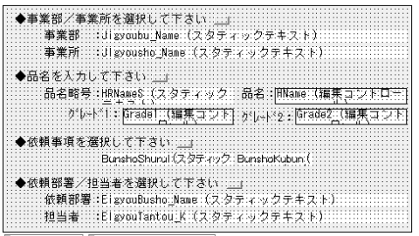 | 5.マスタ管理 | 不要 | ・基本的なCRUD処理であり、０次で評価済のため ・DBパス設定は、システム構成変更を前提とするため、要件として考慮・評価しない ・5:2次①で評価済のため | ー |  |  |  |  |  |  |  |  |  |  |  |  |  |  |  |  |  |  |  | *
 | a | 3 | 納入仕様書作成/改訂（WFあり） | 納入仕様書（依頼）起票 | 初期登録画面の入力（品名） | 支店・支社（営業部門） | 利用者は、文書作成の初期入力画面において、製品情報（品名、グレード等）を、関連するマスタデータから検索し、選択入力できること。製品選択の絞り込み方法は、システム設定に基づき決定されること。選択された情報は文書の所定フィールドに設定されること。 |  | 5.マスタ管理 | 要 | ・詳細の検討が必要 | ユーザーは特定の項目で文書を検索できること |  | 〇 | ユーザー定義のフィールドで構成された検索ダイアログを設定可能 | 〇 | コンテンツ、フォルダの検索が可能 | △ | 明確な記載なし | △ | 明確な記載なし | △ | 明確な記載なし | △ | 明確な記載なし | 〇 | 属性絞り込み可能 | 〇 | 文書の検索条件設定可能 | △ | 明確な記載なし | *
 | a | 4 | 納入仕様書作成/改訂（WFあり） | 納入仕様書（依頼）起票 | 初期登録画面の入力（依頼事項） | 支店・支社（営業部門） | 利用者は、文書作成の初期入力画面において、依頼事項及び文書区分を、関連マスタから段階的に選択入力できること。選択された情報は文書の所定フィールドに設定されること。 |  | 5.マスタ管理 | 不要 | ・5:2次①で評価済のため | ー |  |  |  |  |  |  |  |  |  |  |  |  |  |  |  |  |  |  |  | *
 | a | 5 | 納入仕様書作成/改訂（WFあり） | 納入仕様書（依頼）起票 | 初期登録画面の入力（依頼部署/担当者） | 支店・支社（営業部門） | 利用者は、文書作成の初期入力画面において、依頼部署の担当者（例：営業担当者）を、組織に関するマスタ情報から検索し、選択入力できること。選択された情報に基づき、関連情報（例：OA番号、部署名、部署コード）が文書の所定フィールドに自動的に設定されること。 |  | 5.マスタ管理 | 要 | ・5:2次①で評価済のため ・詳細の検討が必要 | 組織に関する情報はEntra IDもしくはそれに準ずるものと連携できること |  | △ | 明確な記載なし | △ | 明確な記載なし | 〇 | Microsoft社がEntraIDをサポート | △ | 明確な記載なし | △ | 明確な記載なし | 〇 | EntraIDと連携あり | △ | 明確な記載なし | 〇 | EntraIDと連携あり | △ | 明確な記載なし | *
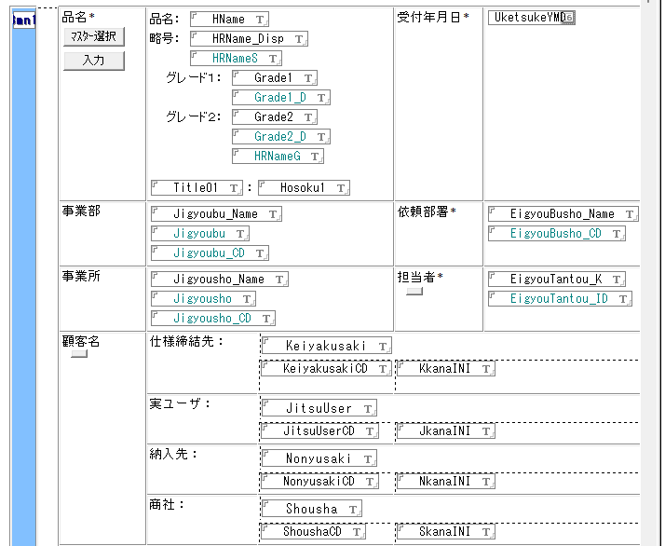
 | a | 6 | 納入仕様書作成/改訂（WFあり） | 納入仕様書（依頼）起票 | 納入仕様書の入力（品名\マスター選択） | 支店・支社（営業部門） | 利用者は、製品情報を、関連するマスタデータから検索条件（例：事業部、品名グループ）を指定して検索し、選択入力できること。 |  | 5.マスタ管理 | 要 | ・詳細の検討が必要 | ユーザーは特定の項目で文書を検索できること |  | 〇 | ユーザー定義のフィールドで構成された検索ダイアログを設定可能 | 〇 | コンテンツ、フォルダの検索が可能 | △ | 明確な記載なし | △ | 明確な記載なし | △ | 明確な記載なし | △ | 明確な記載なし | 〇 | 属性絞り込み可能 | 〇 | 文書の検索条件設定可能 | △ | 明確な記載なし | *
 | a | 7 | 納入仕様書作成/改訂（WFあり） | 納入仕様書（依頼）起票 | 納入仕様書の入力（品名\入力） | 支店・支社（営業部門） | 利用者は、製品情報（品名、品名略号、グレード等）を手入力できること。その際、システムはマスタデータと照合し、重複や入力値の妥当性をチェックできること。 |  | 5.マスタ管理 | 不要 | ・5:2次①で評価済のため | ー |  |  |  |  |  |  |  |  |  |  |  |  |  |  |  |  |  |  |  | *
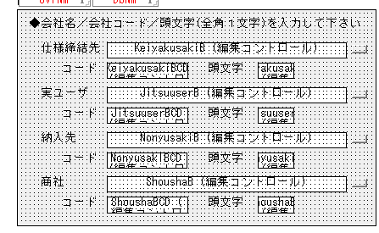
 | a | 8 | 納入仕様書作成/改訂（WFあり） | 納入仕様書（依頼）起票 | 納入仕様書の入力（担当者） | 支店・支社（営業部門） | 利用者は、文書に関連する担当者（例：営業担当者）情報を、組織に関するマスタ情報から検索し、選択入力できること。選択された情報に基づき、関連情報（例：OA番号、部署名、部署コード）が文書に自動的に設定されること。 |  | 5.マスタ管理 | 要 | ・5:2次①で評価済のため ・詳細の検討が必要 | 組織に関する情報はEntra IDもしくはそれに準ずるものと連携できること |  | △ | 明確な記載なし | △ | 明確な記載なし | 〇 | Microsoft社がEntraIDをサポート | △ | 明確な記載なし | △ | 明確な記載なし | 〇 | EntraIDと連携あり | △ | 明確な記載なし | 〇 | EntraIDと連携あり | △ | 明確な記載なし | *
 | a | 9 | 納入仕様書作成/改訂（WFあり） | 納入仕様書（依頼）起票 | 納入仕様書の入力（顧客名） | 支店・支社（営業部門） | 利用者は、顧客情報（例：仕様締結先、実ユーザー、納入先、商社）を入力できること。入力された情報の形式（例：顧客コードは半角、顧客名称頭文字は全角カナ）は、システムが自動的に変換できること。 |  | 2.項目 | 要 | ・詳細の検討が必要 | SAP,SharePoint等とデータ連携できること |  | △ | SAPと連携可能、SharePointは記載なし（他クラウドサービスとの連携可と記載あるため、可能と推測） | 〇 | Alfresco Federation ServicesによってSAP,Sharepointと連携可能 | 〇 | SAPアダプターでSAP連携可能 | △ | SAPとの連携あるが、Sharepointは記載なし | 〇 | SAP,Sharepointと連携可能 | 〇 | SAP,Sharepointと連携可能 | △ | 明確な記載なし | 〇 | SAP,Sharepointと連携可能 | 〇 | SAP,Sharepointと連携可能 | *
 | a | 10 | 納入仕様書作成/改訂（WFあり） | 納入仕様書（依頼）起票 | 納入仕様書の入力（受付年月日） | 支店・支社（営業部門） | 利用者が、受付年月日をカレンダー入力できること。 |  | 2.項目 | 不要 | ・2:2次①で評価済のため | ー |  |  |  |  |  |  |  |  |  |  |  |  |  |  |  |  |  |  |  | *
 | a | 11 | 納入仕様書作成/改訂（WFあり） | 納入仕様書（依頼）起票 | 納入仕様書の入力（事業部・事業所・依頼部署） | 支店・支社（営業部門） | 利用者が、初期登録画面に入力した情報（事業部・事業所・依頼部署）を設定できること。 |  | 2.項目 | 不要 | ・2:2次①で評価済のため | ー |  |  |  |  |  |  |  |  |  |  |  |  |  |  |  |  |  |  |  | *
 | a | 12 | 納入仕様書作成/改訂（WFあり） | 納入仕様書（依頼）起票 | 納入仕様書の入力（依頼事項） | 支店・支社（営業部門） | 利用者が、依頼事項の種類や理由を入力できること。 |  | 2.項目 | 不要 | ・2:2次①で評価済のため | ー |  |  |  |  |  |  |  |  |  |  |  |  |  |  |  |  |  |  |  | *
 | a | 13 | 納入仕様書作成/改訂（WFあり） | 納入仕様書（依頼）起票 | 納入仕様書の入力（提出希望日・販売量・用途） | 支店・支社（営業部門） | 利用者が、提出希望日をカレンダー入力できること。販売量・用途を入力できること。 |  | 2.項目 | 不要 | ・2:2次①で評価済のため | ー |  |  |  |  |  |  |  |  |  |  |  |  |  |  |  |  |  |  |  | *
 | a | 14 | 納入仕様書作成/改訂（WFあり） | 納入仕様書（依頼）起票 | 納入仕様書の入力（荷姿・経路） | 支店・支社（営業部門） | 利用者が、荷姿や経路を入力できること。 |  | 2.項目 | 不要 | ・2:2次①で評価済のため | ー |  |  |  |  |  |  |  |  |  |  |  |  |  |  |  |  |  |  |  | *
 | a | 15 | 納入仕様書作成/改訂（WFあり） | 納入仕様書（依頼）起票 | 納入仕様書の入力（連絡事項） | 支店・支社（営業部門） | 利用者が、連絡事項を入力できること。 |  | 2.項目 | 不要 | ・2:2次①で評価済のため | ー |  |  |  |  |  |  |  |  |  |  |  |  |  |  |  |  |  |  |  | *
 | a | 16 | 納入仕様書作成/改訂（WFあり） | 納入仕様書（依頼）起票 | 納入仕様書の入力（送付先） | 支店・支社（営業部門） | 利用者は、文書の送付先となる窓口(製造・承認)担当者を、関連マスタから検索し、選択入力できること。選択結果に基づき、関連情報（例：窓口部署、コード、担当者氏名、ID）が文書に自動的に設定されること。利用者が任意に送付先を設定できること。 |  | 5.マスタ管理 | 要 | ・5:2次①で評価済のため ・詳細の検討が必要 | ユーザーは特定の項目で文書を検索できること |  | 〇 | ユーザー定義のフィールドで構成された検索ダイアログを設定可能 | 〇 | コンテンツ、フォルダの検索が可能 | △ | 明確な記載なし | △ | 明確な記載なし | △ | 明確な記載なし | △ | 明確な記載なし | 〇 | 属性絞り込み可能 | 〇 | 文書の検索条件設定可能 | △ | 明確な記載なし | *
 | a | 17 | 納入仕様書作成/改訂（WFあり） | 納入仕様書（依頼）起票 | 納入仕様書の入力（本文入力） | 支店・支社（営業部門） | 利用者が、文書に必要な資料を添付できること。 |  | 9.添付ファイル | 不要 | ・9:2次①で評価済のため | ー |  |  |  |  |  |  |  |  |  |  |  |  |  |  |  |  |  |  |  | *
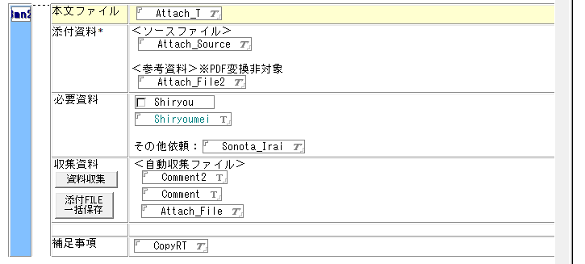
 | a | 18 | 納入仕様書作成/改訂（WFあり） | 納入仕様書（依頼）起票 | 納入仕様書の入力（資料収集選択） | 支店・支社（営業部門） | 利用者が、収集すべき文書種別を選択できること。 |  | 2.項目 | 不要 | ・2:2次①で評価済のため | ー |  |  |  |  |  |  |  |  |  |  |  |  |  |  |  |  |  |  |  | *
 | a | 19 | 納入仕様書作成/改訂（WFあり） | 納入仕様書（依頼）起票 | 納入仕様書の入力（資料収集） | 支店・支社（営業部門） | 利用者は、文書作成に必要な関連資料（例：MSDS、製品図面、荷姿写真）を、連携する外部データベースやファイルシステムからキーワード等で検索し、収集・添付できること。検索対象やキーワードはシステム設定または文書情報から自動的に取得できること。 |  | 9.添付ファイル | 不要 | ・9:2次①で評価済のため | ー |  |  |  |  |  |  |  |  |  |  |  |  |  |  |  |  |  |  |  | *
 | a | 20 | 納入仕様書作成/改訂（WFあり） | 納入仕様書（依頼）起票 | 納入仕様書の入力（添付ファイル一括保存） | 支店・支社（営業部門） | 利用者は、文書に添付されているファイルを、一括で指定したフォルダに保存できること。ファイル添付がない場合やダウンロード完了時には、その旨を利用者に通知すること。 |  | ー | 要 | ・詳細の検討が必要 | 利用者は仕様書に保存した添付ファイルを指定のフォルダにダウンロードできること | 優先度要確認 | △ | 明確な記載なし | △ | 明確な記載なし | △ | 明確な記載なし | △ | 明確な記載なし | △ | 明確な記載なし | △ | 明確な記載なし | △ | 明確な記載なし | △ | 明確な記載なし | △ | 明確な記載なし | *
 | a | 21 | 納入仕様書作成/改訂（WFあり） | 納入仕様書（依頼）起票 | 納入仕様書の入力（補足事項） | 支店・支社（営業部門） | 利用者は添付資料に関する補足事項の入力ができること。 |  | 2.項目 | 不要 | ・2:2次①で評価済のため | ー |  |  |  |  |  |  |  |  |  |  |  |  |  |  |  |  |  |  |  | *
 | a | 22 | 納入仕様書作成/改訂（WFあり） | 納入仕様書（依頼）起票 | 次工程への依頼 | 支店・支社（営業部門） | 利用者は、作成・編集中の文書を保存し、定義されたワークフローの次工程に進めることができること。その際、システム設定に基づき、通知メールの件名等に文書の補足情報（例：品名補足情報）を付加できること。また、文書の保存状態に応じて、システムは重複チェックを行い、重複が検知された場合はエラーとして処理を中断できること。所定の承認プロセスが実行され、ワークフローの引継ぎ情報が設定された上で文書が保存されること。 |  | 4.WF | 不要 | ・基本的なCRUD処理であり、０次で評価済のため ・4:2次①で評価済のため | ー |  |  |  |  |  |  |  |  |  |  |  |  |  |  |  |  |  |  |  | *
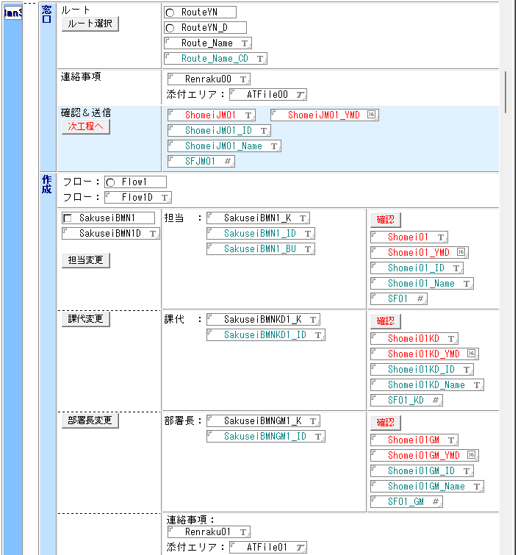
 | a | 23 | 納入仕様書作成/改訂（WFあり） | 確認・承認① | ルート要否設定 | 事業所窓口 | 利用者が文書へ回答可否に応じて、ワークフロー有無を選択できること。 |  | 4.WF | 要 | ・詳細の検討が必要 | 利用者が文書へ回答可否に応じて、ワークフロー有無を選択できること。 |  | △ | 明確な記載なし | △ | 明確な記載なし | △ | 明確な記載なし | △ | 明確な記載なし | △ | 明確な記載なし | △ | 明確な記載なし | △ | 明確な記載なし | △ | 明確な記載なし | △ | 明確な記載なし | *
 | a | 24 | 納入仕様書作成/改訂（WFあり） | 確認・承認① | ルート選択 | 事業所窓口 | 利用者は、文書の承認ルートを、事前に定義された承認ルートマスタから選択できること。承認ルートの選択方法は、システム設定（例：文書種類別、組織別）に基づき決定されること。選択された承認ルート情報（ルート名、コード等）は文書に設定され、関連する担当者情報（例：作成部門、審査部門）がマスタから自動設定されるか、既存文書情報から引き継がれること。適切なルートが見つからない場合はエラーとして処理されること。 |  | 4.WF 5.マスタ管理 | 不要 | ・4,5:2次①で評価済のため | ー |  |  |  |  |  |  |  |  |  |  |  |  |  |  |  |  |  |  |  | *
 | a | 25 | 納入仕様書作成/改訂（WFあり） | 確認・承認① | ルート変更 | 事業所窓口 | 利用者は、ワークフローの各段階において、現在の担当者や承認者を他の利用者に変更できること。変更時には、変更履歴が記録されること。 |  | 4.WF | 要 | ・詳細の検討が必要 | 利用者は、ワークフローの各段階において、現在の担当者や承認者を他の利用者に変更できること。変更時には、変更履歴が記録されること。 |  | △ | 明確な記載なし | △ | 明確な記載なし | △ | 明確な記載なし | △ | 明確な記載なし | △ | 明確な記載なし | △ | 明確な記載なし | △ | 明確な記載なし | △ | 明確な記載なし | △ | 明確な記載なし | *
 | a | 26 | 納入仕様書作成/改訂（WFあり） | 確認・承認① | 連絡事項入力 | 事業所窓口 | 利用者が連絡事項を入力できること。 |  | 2.項目 | 不要 | ・基本的なCRUD処理であり、０次で評価済のため ・2:2次①で評価済のため | ー |  |  |  |  |  |  |  |  |  |  |  |  |  |  |  |  |  |  |  | *
 | a | 27 | 納入仕様書作成/改訂（WFあり） | 確認・承認① | 次工程への依頼 | 事業所窓口 | 利用者は、承認プロセス中の文書を、定義されたワークフローの次工程に進めることができること（申請・承認・差戻し等）。システム設定に基づき、通知メールの件名等に文書の補足情報を付加できること。選択された承認ルートの定義（例：事業所固有フローの有無）によって、システムは適切な承認プロセスを実行し、ワークフローの引継ぎ情報を設定して文書を保存すること。 |  | 4.WF | 要 | ・4:2次①で評価済のため ・詳細の検討が必要 | 利用者は押印時に送付するメールの件名・文面を編集できる | 優先度要確認 | 〇 | Task Managerにてメールの件名、内容を定義 | △ | 明確な記載なし | △ | 明確な記載なし | △ | 明確な記載なし | △ | 明確な記載なし | △ | 明確な記載なし | △ | 明確な記載なし | △ | 明確な記載なし | △ | 明確な記載なし | *
 | a | 28 | 納入仕様書作成/改訂（WFあり） | 確認・承認② | 本文作成 | 事業所作成部署 | 利用者は本文ファイル閲覧し、添付ファイルを直接編集・保存ができること |  | 9.添付ファイル | 要 | ・詳細の検討が必要 | 利用者は本文ファイル閲覧し、添付ファイルを直接編集・保存ができること |  | △ | 明確な記載なし | △ | 明確な記載なし | △ | 明確な記載なし | △ | 明確な記載なし | △ | 明確な記載なし | △ | 明確な記載なし | △ | 明確な記載なし | △ | 明確な記載なし | △ | 明確な記載なし | *
 | a | 29 | 納入仕様書作成/改訂（WFあり） | 確認・承認② | 納入仕様書の確認・承認 | 事業所作成部署 | ワークフローの各承認段階（例：窓口確認、審査確認）において、担当者は承認をシステム上で実行できること。確認時には、所定の承認プロセスが実行され、ワークフローの引継ぎ情報が設定された上で文書が保存されること。次工程の承認者に対して承認依頼メールを送付すること。代理押印を行った際には、担当者に対しても通知のメールを送付すること。最大7つ設定できること。 |  | 4.WF | 要 | ・詳細の検討が必要 | 利用者は、WFを最大7段階設定できること。 |  | △ | 明確な記載なし | △ | 明確な記載なし | 〇 | PowerAutomateで実現可能 | △ | 明確な記載なし | △ | 明確な記載なし | △ | 明確な記載なし | △ | 明確な記載なし | △ | 明確な記載なし | △ | 明確な記載なし | *
 | a | 30 | 納入仕様書作成/改訂（WFあり） | 確認・承認③ | 次工程への依頼 | 事業所窓口 | ワークフローの各承認段階（例：窓口確認、審査確認）において、担当者は承認をシステム上で実行できること。確認時には、所定の承認プロセスが実行され、ワークフローの引継ぎ情報が設定された上で文書が保存されること。次工程の承認者に対して承認依頼メールを送付すること。代理押印を行った際には、担当者に対しても通知のメールを送付すること。最大7つの設定できること |  | 4.WF | 要 | ・詳細の検討が必要 | 利用者は、WFを最大7段階設定できること。 |  | △ | 明確な記載なし | △ | 明確な記載なし | 〇 | PowerAutomateで実現可能 | △ | 明確な記載なし | △ | 明確な記載なし | △ | 明確な記載なし | △ | 明確な記載なし | △ | 明確な記載なし | △ | 明確な記載なし | *
 | a | 31 | 納入仕様書作成/改訂（WFあり） | 審査① | 納入仕様書の確認・承認 | 事業所作成部署 | ワークフローの各承認段階（例：窓口確認、審査確認）において、担当者は承認をシステム上で実行できること。確認時には、所定の承認プロセスが実行され、ワークフローの引継ぎ情報が設定された上で文書が保存されること。次工程の承認者に対して承認依頼メールを送付すること。代理押印を行った際には、担当者に対しても通知のメールを送付すること。最大7つの並列に設定できること |  | 4.WF | 要 | ・詳細の検討が必要 | 利用者は、WFを最大7段階並列に設定できること。 |  | △ | 明確な記載なし | △ | 明確な記載なし | 〇 | PowerAutomateで実現可能 | △ | 明確な記載なし | △ | 明確な記載なし | △ | 明確な記載なし | △ | 明確な記載なし | △ | 明確な記載なし | △ | 明確な記載なし | *
 | a | 32 | 納入仕様書作成/改訂（WFあり） | 確認・承認④ | 次工程への依頼 | 事業所窓口 | ワークフローの各承認段階（例：窓口確認、審査確認）において、担当者は承認をシステム上で実行できること。確認時には、所定の承認プロセスが実行され、ワークフローの引継ぎ情報が設定された上で文書が保存されること。次工程の承認者に対して承認依頼メールを送付すること。代理押印を行った際には、担当者に対しても通知のメールを送付すること。最大7つの設定できること |  | 4.WF | 要 | ・詳細の検討が必要 | 利用者は、WFを最大7段階設定できること。 |  | △ | 明確な記載なし | △ | 明確な記載なし | 〇 | PowerAutomateで実現可能 | △ | 明確な記載なし | △ | 明確な記載なし | △ | 明確な記載なし | △ | 明確な記載なし | △ | 明確な記載なし | △ | 明確な記載なし | *
 | a | 33 | 納入仕様書作成/改訂（WFあり） | 審査② | 納入仕様書の確認・承認 | 事業所作成部署 | ワークフローの各承認段階（例：窓口確認、審査確認）において、担当者は承認をシステム上で実行できること。確認時には、所定の承認プロセスが実行され、ワークフローの引継ぎ情報が設定された上で文書が保存されること。次工程の承認者に対して承認依頼メールを送付すること。代理押印を行った際には、担当者に対しても通知のメールを送付すること。最大7つの並列に設定できること |  | 4.WF | 要 | ・詳細の検討が必要 | 利用者は、WFを最大7段階設定できること。 |  | △ | 明確な記載なし | △ | 明確な記載なし | 〇 | PowerAutomateで実現可能 | △ | 明確な記載なし | △ | 明確な記載なし | △ | 明確な記載なし | △ | 明確な記載なし | △ | 明確な記載なし | △ | 明確な記載なし | *
 | a | 34 | 納入仕様書作成/改訂（WFあり） | 確認・承認⑤ | 次工程への依頼 | 事業所窓口 | ワークフローの各承認段階（例：窓口確認、審査確認）において、担当者は承認をシステム上で実行できること。確認時には、所定の承認プロセスが実行され、ワークフローの引継ぎ情報が設定された上で文書が保存されること。次工程の承認者に対して承認依頼メールを送付すること。代理押印を行った際には、担当者に対しても通知のメールを送付すること。最大7つの設定できること |  | 4.WF | 要 | ・詳細の検討が必要 | 利用者は、WFを最大7段階設定できること。 |  | △ | 明確な記載なし | △ | 明確な記載なし | 〇 | PowerAutomateで実現可能 | △ | 明確な記載なし | △ | 明確な記載なし | △ | 明確な記載なし | △ | 明確な記載なし | △ | 明確な記載なし | △ | 明確な記載なし | *
 | a | 35 | 納入仕様書作成/改訂（WFあり） | 確認・承認⑥ | 納入仕様書の確認・承認（担当） | 最終承認部署 | 担当者による最終確認後、利用者は文書を次工程（例：部署長確認）に進めることができること。システム設定に基づき、通知メールの件名等に文書の補足情報を付加できること。次工程の確認者（例：部署長）が未設定の場合、システムは確認不要か否かを利用者に問い合わせ、確認が必要な場合は処理を中断できること。所定の承認プロセスが実行され、ワークフローの引継ぎ情報が設定された上で文書が保存されること。 |  | 4.WF | 要 | ・4:2次①で評価済のため ・詳細の検討が必要 | 利用者は押印時に送付するメールの件名・文面を編集できる | 優先度要確認 | 〇 | Task Managerにてメールの件名、内容を定義 | △ | 明確な記載なし | △ | 明確な記載なし | △ | 明確な記載なし | △ | 明確な記載なし | △ | 明確な記載なし | △ | 明確な記載なし | △ | 明確な記載なし | △ | 明確な記載なし | *
 | a | 36 | 納入仕様書作成/改訂（WFあり） | 確認・承認⑥ | 納入仕様書の確認・承認（部署長） | 最終承認部署 | 利用者は、文書の確認者となる部署長を、組織に関するマスタ情報から検索し、選択設定できること。選択された情報は文書に設定されること。 | 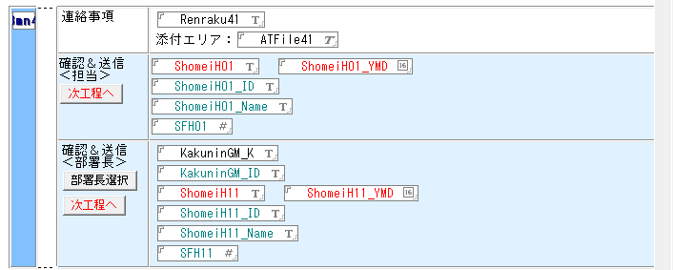 | 4.WF 5.マスタ管理 | 不要 | ・基本的なCRUD処理であり、０次で評価済のため ・4,5:2次①で評価済のため | ー |  |  |  |  |  |  |  |  |  |  |  |  |  |  |  |  |  |  |  | *
 | a | 37 | 納入仕様書作成/改訂（WFあり） | 確認・承認⑥ | 次工程への依頼 | 最終承認部署 | 部署長による最終確認後、利用者は文書を次工程（例：顧客提出準備）に進めることができること。システム設定に基づき、通知メールの件名等に文書の補足情報を付加できること。部署長確認が不要であると判断された場合を除き、確認プロセスを経ること。所定の承認プロセスが実行され、ワークフローの引継ぎ情報が設定された上で文書が保存されること。 |  | 4.WF | 要 | ・4:2次①で評価済のため ・詳細の検討が必要 | 利用者は押印時に送付するメールの件名・文面を編集できる | 優先度要確認 | 〇 | Task Managerにてメールの件名、内容を定義 | △ | 明確な記載なし | △ | 明確な記載なし | △ | 明確な記載なし | △ | 明確な記載なし | △ | 明確な記載なし | △ | 明確な記載なし | △ | 明確な記載なし | △ | 明確な記載なし | *
 | a | 38 | 納入仕様書作成/改訂（WFあり） | 顧客提出後処理 | 顧客提出日入力 | 支店・支社（営業部門） | 利用者は、文書が顧客に提出済みであることをシステムに記録できること。システム設定に基づき、通知メールの件名等に文書の補足情報を付加できること。必要に応じて上位者の確認プロセスを経ること。所定の承認プロセスが実行されること。顧客への提出日を文書に記録し、システム設定（例：提出後のフォローアップメール要否、期限超過日数）に基づき、関連タスクの期限等を計算・設定できること。文書の提出ステータスが更新されること。 |  | 2.項目 | 要 | ・通知機能の有無を要確認 | システムは設定した項目に基づいてユーザーに通知をすること |  | 〇 | Workflow Managerで通知送付可能 | 〇 | ワークフローでトリガー設定し、通知の送付可能 | 〇 | PowerAutomateで通知送付可能 | △ | 明確な記載なし | △ | 明確な記載なし | 〇 | 通知チャネルで作成可能 | 〇 | ワークフローでトリガー設定し、通知の送付可能 | △ | 通知機能はあるが詳細記載なし | △ | 明確な記載なし | *
 | a | 39 | 納入仕様書作成/改訂（WFあり） | 顧客提出後処理 | 運用開始日入力 | 支店・支社（営業部門） | 利用者は運用開始日を入力できること。 |  | 2.項目 | 不要 | ・2:2次①で評価済のため | ー |  |  |  |  |  |  |  |  |  |  |  |  |  |  |  |  |  |  |  | *
 | a | 40 | 納入仕様書作成/改訂（WFあり） | 顧客提出後処理 | 部署長選択 | 支店・支社（営業部門） | 利用者は、文書に関連する部署長を、組織に関するマスタ情報から検索し、選択・変更できること。選択された情報は文書に設定されること。 |  | 4.WF 5.マスタ管理 | 要 | ・4,5:2次①で評価済のため ・詳細の検討が必要 | SAP,SharePoint等とデータ連携できること |  | △ | SAPと連携可能、SharePointは記載なし（他クラウドサービスとの連携可と記載あるため、可能と推測） | 〇 | Alfresco Federation ServicesによってSAP,Sharepointと連携可能 | 〇 | SAPアダプターでSAP連携可能 | △ | SAPとの連携あるが、Sharepointは記載なし | 〇 | SAP,Sharepointと連携可能 | 〇 | SAP,Sharepointと連携可能 | △ | 明確な記載なし | 〇 | SAP,Sharepointと連携可能 | 〇 | SAP,Sharepointと連携可能 | *
 | a | 41 | 納入仕様書作成/改訂（WFあり） | 顧客提出後処理 | 次工程への依頼（担当） | 支店・支社（営業部門） | 利用者は、文書をワークフローの次工程（例：保管責任部署作業）に進めることができること。システム設定で次工程の担当者（例：保管責任担当者）が未設定の場合はエラーとして処理されること。システム設定に基づき、通知メールの件名等に文書の補足情報を付加できること。必要に応じて上位者の確認プロセスを経ること。所定の承認プロセスが実行され、ワークフローの引継ぎ情報が設定された上で文書が保存されること。 | 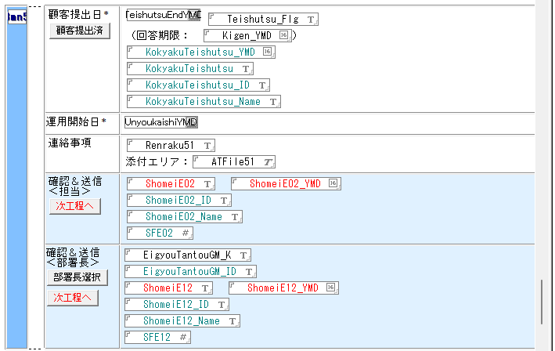 | 4.WF | 要 | ・4:2次①で評価済のため ・詳細の検討が必要 | SAP,SharePoint等とデータ連携できること |  | △ | SAPと連携可能、SharePointは記載なし（他クラウドサービスとの連携可と記載あるため、可能と推測） | 〇 | Alfresco Federation ServicesによってSAP,Sharepointと連携可能 | 〇 | SAPアダプターでSAP連携可能 | △ | SAPとの連携あるが、Sharepointは記載なし | 〇 | SAP,Sharepointと連携可能 | 〇 | SAP,Sharepointと連携可能 | △ | 明確な記載なし | 〇 | SAP,Sharepointと連携可能 | 〇 | SAP,Sharepointと連携可能 | *
 | a | 42 | 納入仕様書作成/改訂（WFあり） | 顧客提出後処理 | 次工程への依頼（部署長） | 支店・支社（営業部門） | 利用者は、文書をワークフローの次工程に進め、文書ステータスを定義されたもの（例：「保管責任部署作業中」）に変更し、電子承認プロセスを実行できること。次工程の承認者に対して、システムはメール等で通知できること。代理承認が行われた際には、本来の担当者にも通知できること。 |  | 4.WF | 要 | ・4:2次①で評価済のため ・通知機能の有無を要確認 | システムは設定した項目に基づいてユーザーに通知をすること |  | 〇 | Workflow Managerで通知送付可能 | 〇 | ワークフローでトリガー設定し、通知の送付可能 | 〇 | PowerAutomateで通知送付可能 | △ | 明確な記載なし | △ | 明確な記載なし | 〇 | 通知チャネルで作成可能 | 〇 | ワークフローでトリガー設定し、通知の送付可能 | △ | 通知機能はあるが詳細記載なし | △ | 明確な記載なし | *
 | a | 43 | 納入仕様書作成/改訂（WFあり） | 締結完了処理 | 契約成立日入力 | 保管責任者 | 利用者は契約成立日を入力できること。 |  | 2.項目 | 不要 | ・2:2次①で評価済のため | ー |  |  |  |  |  |  |  |  |  |  |  |  |  |  |  |  |  |  |  | *
 | a | 44 | 納入仕様書作成/改訂（WFあり） | 締結完了処理 | 確認・送信（担当） | 保管責任者 | 利用者は、文書の担当者を、組織に関するマスタ情報から検索し、選択設定できること。複数候補がある場合は利用者が選択できること。選択された担当者情報は文書に設定されること。 |  | 4.WF | 要 | ・4:2次①で評価済のため ・詳細の検討が必要 | SAP,SharePoint等とデータ連携できること |  | △ | SAPと連携可能、SharePointは記載なし（他クラウドサービスとの連携可と記載あるため、可能と推測） | 〇 | Alfresco Federation ServicesによってSAP,Sharepointと連携可能 | 〇 | SAPアダプターでSAP連携可能 | △ | SAPとの連携あるが、Sharepointは記載なし | 〇 | SAP,Sharepointと連携可能 | 〇 | SAP,Sharepointと連携可能 | △ | 明確な記載なし | 〇 | SAP,Sharepointと連携可能 | 〇 | SAP,Sharepointと連携可能 | *
 | a | 45 | 納入仕様書作成/改訂（WFあり） | 締結完了処理 | 締結完了 | 保管責任者 | 利用者は、文書の締結処理を実行できること。システムは、運用開始日、ソースファイル添付、本文ファイル添付等の必須条件をチェックし、未充足の場合はエラーとして処理を中断すること。所定の承認プロセスが実行されること。保管担当部署、署名者等のワークフロー引継ぎ情報が設定されること。文書が改訂版の場合、システムは版番号（枝番等）を自動的に採番・更新し、改訂履歴を記録すること。文書ステータスを「最新版」、成立フラグを「契約成立」等、定義された値に更新すること。システムは、締結版文書を元の文書データから複製して保存すること。その際、重複チェックを行い、必要に応じて既存文書のステータスを更新すること。関連する補助項目を締結版文書に転記すること。改訂の場合、システムは旧版文書のステータスを「旧版」等に更新し、運用停止日等を設定すること。文書種類に応じた開示範囲を設定すること。最後に、システムは関係者（TO, CC等）にメール等で通知すること。 | 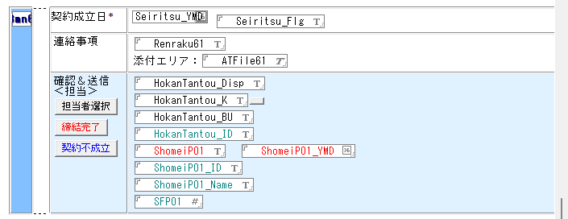 | 1.バージョン管理 8.権限制御 | 要 | ・1,8:2次①で評価済のため ・通知機能の有無を要確認 | システムは設定した項目に基づいてユーザーに通知をすること |  | 〇 | Workflow Managerで通知送付可能 | 〇 | ワークフローでトリガー設定し、通知の送付可能 | 〇 | PowerAutomateで通知送付可能 | △ | 明確な記載なし | △ | 明確な記載なし | 〇 | 通知チャネルで作成可能 | 〇 | ワークフローでトリガー設定し、通知の送付可能 | △ | 通知機能はあるが詳細記載なし | △ | 明確な記載なし | *
 | a | 46 | 納入仕様書作成/改訂（WFあり） | 契約不成立処理 | 契約不成立 | 関係者 | 利用者は、文書の契約不成立処理を実行できること。所定の承認プロセスが実行されること。システムは、重複チェックを行い、必要に応じて既存文書のステータスを更新すること。文書ステータス、成立フラグを「契約不成立」等、定義された値に更新し、文書種類に応じた開示範囲を設定すること。 |  | 1.バージョン管理 8.権限制御 | 不要 | ・1,8:2次①で評価済のため | ー |  |  |  |  |  |  |  |  |  |  |  |  |  |  |  |  |  |  |  | *
 | a | 47 | 納入仕様書作成/改訂（WFあり） | 共通処理 | 承認クリア | 事業所窓口 | 利用者（例：特定ロール保有者）は、文書の承認状態（承認フラグ、承認者、承認日等）を全てクリアし、承認ステータスを定義された初期状態（例：「製造窓口確認中」）に戻せること。実行時には、システムは関係者（TO, CC等）に承認が取り消された旨をメール等で通知できること。 |  | 1.バージョン管理 4.WF | 要 | ・1,4:2次①で評価済のため ・通知機能の有無を要確認 | システムは設定した項目に基づいてユーザーに通知をすること |  | 〇 | Workflow Managerで通知送付可能 | 〇 | ワークフローでトリガー設定し、通知の送付可能 | 〇 | PowerAutomateで通知送付可能 | △ | 明確な記載なし | △ | 明確な記載なし | 〇 | 通知チャネルで作成可能 | 〇 | ワークフローでトリガー設定し、通知の送付可能 | △ | 通知機能はあるが詳細記載なし | △ | 明確な記載なし | *
 | a | 48 | 納入仕様書作成/改訂（WFあり） | 共通処理 | 文書削除 | 利用者 | 利用者は、自身が作成した文書に限り、文書に削除フラグを設定し、論理削除できること。削除日も記録されること。重複する旧版文書がある場合、それらにも同様に削除フラグが設定されること。 |  | ー | 不要 | ・基本的なCRUD処理であり、０次で評価済 | ー |  |  |  |  |  |  |  |  |  |  |  |  |  |  |  |  |  |  |  | *
 | a | 49 | 納入仕様書作成/改訂（WFあり） | 共通処理 | 督促メール停止 | 利用者 | 利用者は、特定の文書に対する督促通知（メール等）の送信を停止するための設定を行えること。 |  | ー | 要 | ・通知機能の有無を要確認 | 利用者は、特定の文書に対する督促通知（メール等）の送信を停止するための設定を行えること。 |  | 〇 | 必要に応じて送信ワークフローを停止可能 | △ | 明確な記載なし | 〇 | 必要に応じて送信ワークフローを停止可能 | △ | 明確な記載なし | △ | 明確な記載なし | △ | 明確な記載なし | △ | 明確な記載なし | △ | 明確な記載なし | △ | 明確な記載なし | *
 | a | 50 | 納入仕様書作成/改訂（WFあり） | 共通処理 | 関連文書DB参照 | 利用者 | 利用者は、本システムから関連文書管理システム（または機能）へアクセスし、情報を参照できること。 |  | 5.マスタ管理 | 不要 | ・システム構成変更のため | ー |  |  |  |  |  |  |  |  |  |  |  | △ | 明確な記載なし | △ | 明確な記載なし |  |  |  |  | *
 | a | 51 | 納入仕様書作成/改訂（WFあり） | 共通処理 | MSDS閲覧配布DB参照 | 利用者 | 利用者は、本システムからMSDS（化学物質等安全データシート）管理システム（または機能）へアクセスし、情報を参照できること。 |  | 5.マスタ管理 | 不要 | ・MSDS閲覧配布DBは使用されておらずスコープ外のため | ー |  |  |  |  |  |  |  |  |  |  |  |  |  |  |  |  |  |  |  | *
 | a | 52 | 納入仕様書作成/改訂（WFあり） | 共通処理 | 編集 | 利用者 | 利用者は、現在開いている文書を編集モードに切り替えることができること。 |  | ー | 不要 | ・基本的なCRUD処理であり、０次で評価済 | ー |  |  |  |  |  |  |  |  |  |  |  |  |  |  |  |  |  |  |  | *
 | a | 53 | 納入仕様書作成/改訂（WFあり） | 共通処理 | 保存終了 | 利用者 | 利用者は、編集中の文書を保存し、編集画面を閉じることができること。 |  | ー | 不要 | ・基本的なCRUD処理であり、０次で評価済 | ー |  |  |  |  |  |  |  |  |  |  |  |  |  |  |  |  |  |  |  | *
 | a | 54 | 納入仕様書作成/改訂（WFあり） | 共通処理 | 印刷 | 利用者 | 利用者は、現在開いている文書を印刷プレビューし、指定プリンタから印刷できること。 |  | 7.印刷 | 不要 | ・7:2次①で評価済のため | ー |  |  |  |  |  |  |  |  |  |  |  |  |  |  |  |  |  |  |  | *
 | a | 55 | 納入仕様書作成/改訂（WFあり） | 共通処理 | メール送信 | 利用者 | 利用者は、現在開いている文書へのリンク情報を含む新規メール作成画面を、標準メーラーまたはシステム連携メーラーで表示できること。 |  | 6.メール送信 | 不要 | ・6:2次①で評価済のため | ー |  |  |  |  |  |  |  |  |  |  |  |  |  |  |  |  |  |  |  | *
 | a | 56 | 納入仕様書作成/改訂（WFあり） | 共通処理 | 本文閲覧 | 利用者 | 利用者が対象文書を開いて操作を行うと、添付ファイルを指定フォルダにPDF形式で出力し、PDFビューアで表示すること。編集中でも保存せず処理を行い、エラー時はメッセージを表示して中断すること。 |  | 9.添付ファイル | 不要 | ・10:2次①で評価済のため | ー |  |  |  |  |  |  |  |  |  |  |  |  |  |  |  |  |  |  |  | *
 | a | 57 | 納入仕様書作成/改訂（WFあり） | 共通処理 | 旧版閲覧 | 利用者 | 利用者は、現在開いている文書（または選択した文書）に対応する締結版文書を、文書番号等をキーに検索し、表示できること。 |  | ー | 要 | ・詳細の検討が必要 | ユーザーは特定の項目で文書を検索できること |  | 〇 | ユーザー定義のフィールドで構成された検索ダイアログを設定可能 | 〇 | コンテンツ、フォルダの検索が可能 | △ | 明確な記載なし | △ | 明確な記載なし | △ | 明確な記載なし | △ | 明確な記載なし | 〇 | 属性絞り込み可能 | 〇 | 文書の検索条件設定可能 | △ | 明確な記載なし | *
 | a | 58 | 納入仕様書作成/改訂（WFあり） | 共通処理 | 締結版閲覧 | 利用者 | 利用者は、現在開いている文書（または選択した文書）に対応する旧版文書を、文書番号や版番号等をキーに検索し、表示できること。 |  | ー | 要 | ・詳細の検討が必要 | ユーザーは特定の項目で文書を検索できること |  | 〇 | ユーザー定義のフィールドで構成された検索ダイアログを設定可能 | 〇 | コンテンツ、フォルダの検索が可能 | △ | 明確な記載なし | △ | 明確な記載なし | △ | 明確な記載なし | △ | 明確な記載なし | 〇 | 属性絞り込み可能 | 〇 | 文書の検索条件設定可能 | △ | 明確な記載なし | *
 | b | 1 | 納入仕様書締結済/契約不成立/改訂（WFなし） | 納入仕様書（締結版）作成 | 初期登録 | 登録者 | 利用者は、納入仕様書（締結版）を初期登録するための初期情報入力インターフェースを利用できること。文書区分（例：改訂か否か）に応じてステータス（例：「改訂中」または「制定中」）を初期設定した状態で、納入仕様書（締結版）フォームを開くこと。 | 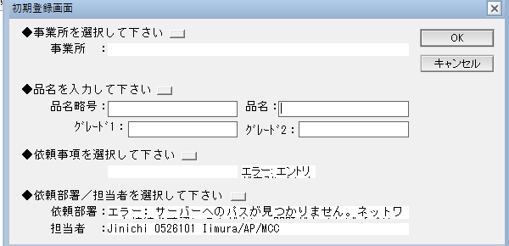 | 1.バージョン管理 | 不要 | ・基本的なCRUD処理であり、０次で評価済のため ・1:2次①で評価済のため | ー |  |  |  |  |  |  |  |  |  |  |  |  |  |  |  |  |  |  |  | *
 | b | 2 | 納入仕様書締結済/契約不成立/改訂（WFなし） | 納入仕様書（締結版）作成 | 作成 | 登録者 | 利用者は納入仕様書と同様に納入仕様書（締結版）に必要な情報を入力できること 利用者は納入仕様書と同様に納入仕様書（締結版）で保存終了,印刷,メール送信,フロー版閲覧,本文閲覧,文書改訂,文書廃棄,顧客情報変更,文書削除,関連文書DB,MSDS閲覧配布DBが実行できること | 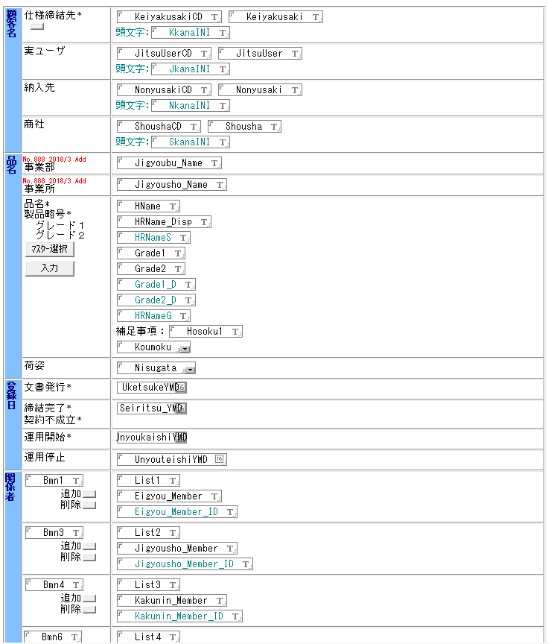 | 1.バージョン管理 | 不要 | ・基本的なCRUD処理であり、０次で評価済のため ・1:2次①で評価済のため ・MSDS閲覧配布DBは使用されておらずスコープ外のため | ー |  |  |  |  |  |  |  |  |  |  |  |  |  |  |  |  |  |  |  | *
 | b | 3 | 納入仕様書締結済/契約不成立/改訂（WFなし） | 納入仕様書（締結版）作成 | 登録 | 登録者 | 利用者は、締結版文書の登録を完了する処理を実行できること。システムは、改訂番号の正当性、必須項目（例：文書番号、仕様締結先、締結完了日）の入力、関連ファイル（例：PDF、ソースファイル）の添付有無をチェックし、不備がある場合はエラーとして処理を中断すること。必要に応じてファイル名を変更して文書に再添付する機能を有すること。システムは関係者（TO, CC等）にメール等で通知すること。改訂理由を追記し、版番号（枝番等）を自動採番・更新すること。重複チェックを行い、必要に応じて既存文書のステータスを更新すること。文書種類に応じてステータス（例：「契約不成立」または「最新版」）を更新すること。改訂の場合、システムは旧版文書のステータスを「旧版」等に更新し、運用停止日等を設定すること。文書種類に応じた開示範囲を設定すること。 |  | 1.バージョン管理 8.権限制御 | 要 | ・1,8:2次①で評価済のため ・通知機能の有無を要確認 | システムは設定した項目に基づいてユーザーに通知をすること |  | 〇 | Workflow Managerで通知送付可能 | 〇 | ワークフローでトリガー設定し、通知の送付可能 | 〇 | PowerAutomateで通知送付可能 | △ | 明確な記載なし | △ | 明確な記載なし | 〇 | 通知チャネルで作成可能 | 〇 | ワークフローでトリガー設定し、通知の送付可能 | △ | 通知機能はあるが詳細記載なし | △ | 明確な記載なし | *
 | b | 4 | 納入仕様書締結済/契約不成立/改訂（WFなし） | 共通処理 | 保存終了 | 利用者 | 利用者は、編集中の締結版文書を保存し、編集画面を閉じることができること。 |  | ー | 不要 | ・基本的なCRUD処理であり、０次で評価済 | ー |  |  |  |  |  |  |  |  |  |  |  |  |  |  |  |  |  |  |  | *
 | b | 5 | 納入仕様書締結済/契約不成立/改訂（WFなし） | 共通処理 | 印刷 | 利用者 | 利用者は、現在開いている締結版文書を印刷プレビューし、指定プリンタから印刷できること。 |  | 7.印刷 | 不要 | ・7:2次①で評価済のため | ー |  |  |  |  |  |  |  |  |  |  |  |  |  |  |  |  |  |  |  | *
 | b | 6 | 納入仕様書締結済/契約不成立/改訂（WFなし） | 共通処理 | メール送信 | 利用者 | 利用者は、現在開いている締結版文書へのリンク情報を含む新規メール作成画面を、標準メーラーまたはシステム連携メーラーで表示できること。 |  | 6.メール送信 | 不要 | ・6:2次①で評価済のため | ー |  |  |  |  |  |  |  |  |  |  |  |  |  |  |  |  |  |  |  | *
 | b | 7 | 納入仕様書締結済/契約不成立/改訂（WFなし） | 共通処理 | フロー版閲覧 | 利用者 | 利用者は、締結版文書に対応する承認フロー中の文書（申請・承認過程の文書）を、文書番号等をキーに検索し、読み取り専用で表示できること。対象文書が見つからない場合は、その旨を通知すること。 |  | 1.バージョン管理 | 要 | ・詳細の検討が必要 ・1:2次①で評価済のため | ユーザーは特定の項目で文書を検索できること |  | 〇 | ユーザー定義のフィールドで構成された検索ダイアログを設定可能 | 〇 | コンテンツ、フォルダの検索が可能 | △ | 明確な記載なし | △ | 明確な記載なし | △ | 明確な記載なし | △ | 明確な記載なし | 〇 | 属性絞り込み可能 | 〇 | 文書の検索条件設定可能 | △ | 明確な記載なし | *
 | b | 8 | 納入仕様書締結済/契約不成立/改訂（WFなし） | 共通処理 | 本文閲覧 | 利用者 | 利用者が対象文書を開いて操作を行うと、添付ファイルを指定フォルダにPDF形式で出力し、PDFビューアで表示すること。編集中でも保存せず処理を行い、エラー時はメッセージを表示して中断すること。 |  | 9.添付ファイル | 要 | ・詳細の検討が必要 | ユーザーはPDFをプレビューできること |  | 〇 | PDFビューワーで閲覧可能 | 〇 | PDFプレビュー可能 | 〇 | PDFプレビュー可能 | △ | 明確な記載なし | △ | 明確な記載なし | 〇 | PDFのプレビュー可能 | 〇 | PDFのプレビュー可能 | △ | 明確な記載なし | △ | 明確な記載なし | *
 | b | 9 | 納入仕様書締結済/契約不成立/改訂（WFなし） | 共通処理 | 文書改訂 | 利用者 | 利用者は、締結済みの納入仕様書を改訂できること。システムは、改訂可否を所定の条件（例：仕様書番号の有無）に基づきチェックすること。改訂時には、承認フローを経由するか否かを利用者が選択できること。選択に応じて、システムは新規文書（承認フローなしの場合は通常文書、ありの場合は改訂版文書）を元の文書からデータを複製して作成すること。保管責任者情報等を関連マスタから取得し、新規文書に自動設定できること。 |  | 1.バージョン管理 5.マスタ管理 | 不要 | ・1,5:2次①で評価済のため | ー |  |  |  |  |  |  |  |  |  |  |  |  |  |  |  |  |  |  |  | *
 | b | 10 | 納入仕様書締結済/契約不成立/改訂（WFなし） | 共通処理 | 文書廃棄 | 利用者 | 利用者が操作を実行すると、確認ダイアログを表示し、「はい」を選択した場合に対象文書のステータスを「廃版処理中」に変更できること。 |  | 1.バージョン管理 | 不要 | ・1:2次①で評価済のため | ー |  |  |  |  |  |  |  |  |  |  |  |  |  |  |  |  |  |  |  | *
 | b | 11 | 納入仕様書締結済/契約不成立/改訂（WFなし） | 共通処理 | 顧客情報変更 | 利用者 | 権限を持つ利用者（例：特定ロール保有者）は、締結版文書の顧客情報を変更できること。変更時には専用の入力インターフェースを使用し、既存情報を表示すること。入力された情報の形式は、システムが自動的に整形または検証し、元の文書及び関連文書に反映すること。変更後、文書を保存すること。 |  | 2.項目 | 要 | ・詳細の検討が必要 ・2:2次①で評価済のため | 特定のロールを保有する人が特定の文書を編集可能であること |  | 〇 | ユーザーごとのアクセス権の管理が可能 | △ | 明確な記載なし | △ | 明確な記載なし | △ | 明確な記載なし | △ | 明確な記載なし | 〇 | ユーザごとに権限管理 | 〇 | ユーザごとに権限管理 | 〇 | ロールによる権限制御あり | 〇 | ロールによる権限制御あり | *
 | b | 12 | 納入仕様書締結済/契約不成立/改訂（WFなし） | 共通処理 | 文書削除 | 利用者 | 利用者は、締結版文書に削除フラグを設定し、論理削除できること。削除日も記録されること。関連する旧版文書がある場合、それらにも同様に削除フラグが設定されること。 |  | ー | 不要 | ・基本的なCRUD処理であり、０次で評価済 | ー |  |  |  |  |  |  |  |  |  |  |  |  |  |  |  |  |  |  |  | *
 | b | 13 | 納入仕様書締結済/契約不成立/改訂（WFなし） | 共通処理 | 関連文書DB | 利用者 | 利用者は、本システムから関連文書管理システム（または機能）へアクセスし、情報を参照できること。 |  | 5.マスタ管理 | 不要 | ・システム構成変更のため | ー |  |  |  |  |  |  |  |  |  |  |  |  |  |  |  |  |  |  |  | *
 | b | 14 | 納入仕様書締結済/契約不成立/改訂（WFなし） | 共通処理 | MSDS閲覧配布DB | 利用者 | 利用者は、本システムからMSDS（化学物質等安全データシート）管理システム（または機能）へアクセスし、情報を参照できること。 |  | 5.マスタ管理 | 不要 | ・MSDS閲覧配布DBは使用されておらずスコープ外のため | ー |  |  |  |  |  |  |  |  |  |  |  |  |  |  |  |  |  |  |  | *
 | c | 1 | 製品規格書作成 | 製品規格（制定）依頼書起票 | 新規作成 | 制定依頼者（事業所窓口） | 利用者は、納入仕様書を新規作成するための初期情報入力インターフェースを利用できること。入力された情報に基づき、システムは関連マスタから承認者情報を取得できること。入力された情報（例：依頼者、依頼部署、保管責任者）及び文書ステータス（例：「制定中」）を初期設定した状態で、納入仕様書作成フォームを開くこと。 |  | 1.バージョン管理 5.マスタ管理 | 不要 | ・基本的なCRUD処理であり、０次で評価済のため ・1,5:2次①で評価済のため | ー |  |  |  |  |  |  |  |  |  |  |  |  |  |  |  |  |  |  |  | *
 | c | 2 | 製品規格書作成 | 製品規格（制定）依頼書起票 | 初期登録画面の入力（事業部/事業所） | 制定依頼者（事業所窓口） | 利用者は、文書作成の初期入力画面において、事業部・事業所を、関連マスタから検索し、選択入力できること。選択された情報に基づき、システムは内部的に関連データベースのパス等を設定できること。選択された事業部・事業所情報は文書の所定フィールドに設定されること。 |  | 1.バージョン管理 5.マスタ管理 | 不要 | ・基本的なCRUD処理であり、０次で評価済のため ・DBパス設定は、システム構成変更を前提とするため、要件として考慮・評価しない ・1,5:2次①で評価済のため | ー |  |  |  |  |  |  |  |  |  |  |  |  |  |  |  |  |  |  |  | *
 | c | 3 | 製品規格書作成 | 製品規格（制定）依頼書起票 | 初期登録画面の入力（品名） | 制定依頼者（事業所窓口） | 利用者は、文書作成の初期入力画面において、製品情報（品名、グレード等）を、関連するマスタデータから検索し、選択入力できること。製品選択の絞り込み方法は、システム設定に基づき決定されること。選択された情報は文書の所定フィールドに設定されること。 |  | 5.マスタ管理 | 要 | ・詳細の検討が必要 | ユーザーは特定の項目で文書を検索できること |  | 〇 | ユーザー定義のフィールドで構成された検索ダイアログを設定可能 | 〇 | コンテンツ、フォルダの検索が可能 | △ | 明確な記載なし | △ | 明確な記載なし | △ | 明確な記載なし | △ | 明確な記載なし | 〇 | 属性絞り込み可能 | 〇 | 文書の検索条件設定可能 | △ | 明確な記載なし | *
 | c | 4 | 製品規格書作成 | 製品規格（制定）依頼書起票 | 初期登録画面の入力（依頼事項） | 制定依頼者（事業所窓口） | 利用者は、文書作成の初期入力画面において、依頼事項及び文書区分を、関連マスタから段階的に選択入力できること。選択された情報は文書の所定フィールドに設定されること。 |  | 5.マスタ管理 | 不要 | ・5:2次①で評価済のため | ー |  |  |  |  |  |  |  |  |  |  |  |  |  |  |  |  |  |  |  | *
 | c | 5 | 製品規格書作成 | 製品規格（制定）依頼書起票 | 初期登録画面の入力（依頼部署/担当者） | 制定依頼者（事業所窓口） | 利用者は、文書作成の初期入力画面において、依頼部署の担当者（例：営業担当者）を、組織に関するマスタ情報から検索し、選択入力できること。選択された情報に基づき、関連情報（例：OA番号、部署名、部署コード）が文書の所定フィールドに自動的に設定されること。 |  | 5.マスタ管理 | 要 | ・5:2次①で評価済のため ・詳細の検討が必要 | 組織に関する情報はEntra IDもしくはそれに準ずるものと連携できること |  | △ | 明確な記載なし | △ | 明確な記載なし | 〇 | Microsoft社がEntraIDをサポート | △ | 明確な記載なし | △ | 明確な記載なし | 〇 | EntraIDと連携あり | △ | 明確な記載なし | 〇 | EntraIDと連携あり | △ | 明確な記載なし | *
 | c | 6 | 製品規格書作成 | 製品規格（制定）依頼書起票 | 製品規格の入力（事業所） | 制定依頼者（事業所窓口） | 利用者が事業所を入力できること |  | 2.項目 | 不要 | ・2:2次①で評価済のため | ー |  |  |  |  |  |  |  |  |  |  |  |  |  |  |  |  |  |  |  | *
 | c | 7 | 製品規格書作成 | 製品規格（制定）依頼書起票 | 製品規格の入力（品名\マスター選択） | 制定依頼者（事業所窓口） | 利用者は、規格書作成（または編集）時に、製品情報（品名、グレード等）を、関連するマスタデータから検索条件を指定して検索し、選択入力できること。製品選択の絞り込み方法は、システム設定に基づき決定されること。 |  | 5.マスタ管理 | 要 | ・詳細の検討が必要 | ユーザーは特定の項目で文書を検索できること |  | 〇 | ユーザー定義のフィールドで構成された検索ダイアログを設定可能 | 〇 | コンテンツ、フォルダの検索が可能 | △ | 明確な記載なし | △ | 明確な記載なし | △ | 明確な記載なし | △ | 明確な記載なし | 〇 | 属性絞り込み可能 | 〇 | 文書の検索条件設定可能 | △ | 明確な記載なし | *
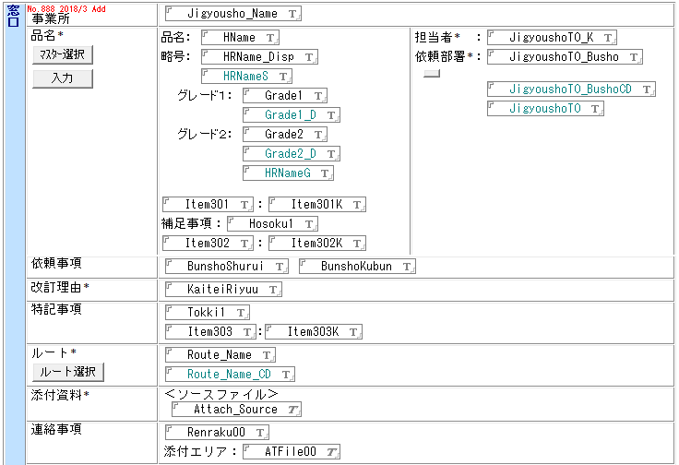
 | c | 8 | 製品規格書作成 | 製品規格（制定）依頼書起票 | 製品規格の入力（品名\入力） | 制定依頼者（事業所窓口） | 利用者は、規格書作成（または編集）時に、製品情報（品名、品名略号、グレード等）を手入力できること。その際、システムはマスタデータと照合し、重複や入力値の妥当性をチェックできること。 |  | 5.マスタ管理 | 不要 | ・5:2次①で評価済のため | ー |  |  |  |  |  |  |  |  |  |  |  |  |  |  |  |  |  |  |  | *
 | c | 9 | 製品規格書作成 | 製品規格（制定）依頼書起票 | 製品規格の入力（担当者） | 制定依頼者（事業所窓口） | 利用者が担当者を入力できること |  | 5.マスタ管理 | 要 | ・5:2次①で評価済のため ・詳細の検討が必要 | 組織に関する情報はEntra IDもしくはそれに準ずるものと連携できること |  | △ | 明確な記載なし | △ | 明確な記載なし | 〇 | Microsoft社がEntraIDをサポート | △ | 明確な記載なし | △ | 明確な記載なし | 〇 | EntraIDと連携あり | △ | 明確な記載なし | 〇 | EntraIDと連携あり | △ | 明確な記載なし | *
 | c | 10 | 製品規格書作成 | 製品規格（制定）依頼書起票 | 製品規格の入力（依頼部署） | 制定依頼者（事業所窓口） | 利用者は、規格書作成（または編集）時に、自身のユーザー情報をキーに組織に関するマスタ情報を検索し、依頼部署名・部署コードを自動設定できること。部署が複数該当する場合は、利用者に選択させることができること。 |  | 5.マスタ管理 | 要 | ・5:2次①で評価済のため ・詳細の検討が必要 | 組織に関する情報はEntra IDもしくはそれに準ずるものと連携できること |  | △ | 明確な記載なし | △ | 明確な記載なし | 〇 | Microsoft社がEntraIDをサポート | △ | 明確な記載なし | △ | 明確な記載なし | 〇 | EntraIDと連携あり | △ | 明確な記載なし | 〇 | EntraIDと連携あり | △ | 明確な記載なし | *
 | c | 11 | 製品規格書作成 | 製品規格（制定）依頼書起票 | 製品規格の入力（品名\補足事項） | 制定依頼者（事業所窓口） | 利用者が補足事項を入力できること |  | 2.項目 | 不要 | ・2:2次①で評価済のため | ー |  |  |  |  |  |  |  |  |  |  |  |  |  |  |  |  |  |  |  | *
 | c | 12 | 製品規格書作成 | 製品規格（制定）依頼書起票 | 製品規格の入力（依頼事項） | 制定依頼者（事業所窓口） | 利用者が依頼事項を入力できること |  | 2.項目 | 不要 | ・2:2次①で評価済のため | ー |  |  |  |  |  |  |  |  |  |  |  |  |  |  |  |  |  |  |  | *
 | c | 13 | 製品規格書作成 | 製品規格（制定）依頼書起票 | 製品規格の入力（改訂理由） | 制定依頼者（事業所窓口） | 利用者が改訂理由を入力できること |  | 2.項目 | 不要 | ・2:2次①で評価済のため | ー |  |  |  |  |  |  |  |  |  |  |  |  |  |  |  |  |  |  |  | *
 | c | 14 | 製品規格書作成 | 製品規格（制定）依頼書起票 | 製品規格の入力（特記事項） | 制定依頼者（事業所窓口） | 利用者が特記事項を入力できること |  | 2.項目 | 不要 | ・2:2次①で評価済のため | ー |  |  |  |  |  |  |  |  |  |  |  |  |  |  |  |  |  |  |  | *
 | c | 15 | 製品規格書作成 | 製品規格（制定）依頼書起票 | 製品規格の入力（ルート選択） | 制定依頼者（事業所窓口） | 利用者は、規格書の承認ルートを、事前に定義された承認ルートマスタから選択できること。承認ルートの選択方法は、システム設定に基づき決定されること。選択された承認ルート情報（ルート名、コード等）は文書に設定され、関連する担当者情報がマスタから自動設定されるか、既存文書情報から引き継がれること。適切なルートが見つからない場合はエラーとして処理されること。最大7つ設定できること。 |  | 4.WF 5.マスタ管理 | 要 | ・WF設定上限について詳細の検討が必要 | 利用者は、WFを最大7段階設定できること。 |  | △ | 明確な記載なし | △ | 明確な記載なし | 〇 | PowerAutomateで実現可能 | △ | 明確な記載なし | △ | 明確な記載なし | △ | 明確な記載なし | △ | 明確な記載なし | △ | 明確な記載なし | △ | 明確な記載なし | *
 | c | 16 | 製品規格書作成 | 製品規格（制定）依頼書起票 | 製品規格の入力（添付資料） | 制定依頼者（事業所窓口） | 利用者がファイルを添付できること。 |  | 9.添付ファイル | 不要 | ・9:2次①で評価済のため | ー |  |  |  |  |  |  |  |  |  |  |  |  |  |  |  |  |  |  |  | *
 | c | 17 | 製品規格書作成 | 製品規格（制定）依頼書起票 | 製品規格の入力（連絡事項） | 制定依頼者（事業所窓口） | 利用者が連絡事項を入力できること。 |  | 2.項目 | 不要 | ・2:2次①で評価済のため | ー |  |  |  |  |  |  |  |  |  |  |  |  |  |  |  |  |  |  |  | *
 | c | 18 | 製品規格書作成 | 製品規格（制定）依頼書起票 | ワークフロー設定 | 制定依頼者（事業所窓口） | 利用者がワークフローの並列・直列を選択できること |  | 4.WF | 要 | ・詳細の検討が必要 | 利用者がワークフローの並列・直列を選択できること |  | 〇 | 並列タスクを定義可能 | △ | 明確な記載なし | 〇 | PowerAutomateで実現可能 | △ | 明確な記載なし | △ | 明確な記載なし | 〇 | サブフロー設定可能 | 〇 | 並列処理可能 | 〇 | 並列処理可能 | △ | 明確な記載なし | *
 | c | 19 | 製品規格書作成 | 製品規格（制定）依頼書起票 | 次工程への依頼 | 制定依頼者（事業所窓口） | 利用者は、規格書のワークフローにおいて、各承認段階から次工程に進めることができること。システムは、規格番号の形式チェック（例：半角化）を行うこと。文書タイプが初期登録の場合、改訂番号の入力チェックを行うこと。システムは、システム設定及び採番マスタから情報を取得し、連番をインクリメントして設定すること。システムは、重複チェックを行い、重複が検知された場合はエラーとして処理を中断すること。承認ルート及び作成部門情報を確定版フィールドにコピーし、所定の承認プロセスを実行すること。 |  | 4.WF 5.マスタ管理 | 不要 | ・基本的なCRUD処理であり、０次で評価済のため ・4,5:2次①で評価済のため | ー |  |  |  |  |  |  |  |  |  |  |  |  |  |  |  |  |  |  |  | *
 | c | 20 | 製品規格書作成 | 確認・承認① | 文書確認 | 事業所作成部署（作成者） | 利用者が文書を編集できること。添付資料をダウンロード、アップロードできること。 |  | 9.添付ファイル | 不要 | ・9:2次①で評価済のため | ー |  |  |  |  |  |  |  |  |  |  |  |  |  |  |  |  |  |  |  | *
 | c | 21 | 製品規格書作成 | 確認・承認① | ルート変更 | 事業所作成部署（作成者） | 利用者は、規格書のワークフローの各承認段階において、担当者（担当、課長代理、部署長等）を、組織に関するマスタ情報から検索し、選択・変更できること。特定の役職（例：部署長）で複数選択が許可されない場合はエラーとして処理すること。変更後の担当者情報は文書に設定されること。 | 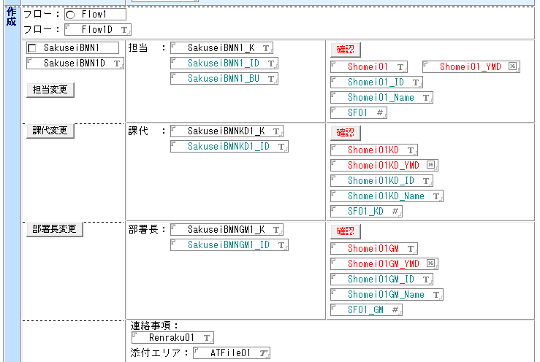 | 4.WF 5.マスタ管理 | 要 | ・詳細の検討が必要 | 利用者は、ワークフローの各段階において、現在の担当者や承認者を他の利用者に変更できること。変更時には、変更履歴が記録されること。 組織に関する情報はEntra IDもしくはそれに準ずるものと連携できること |  | △ | 明確な記載なし | △ | 明確な記載なし | △ | 明確な記載なし | △ | 明確な記載なし | △ | 明確な記載なし | △ | 明確な記載なし | △ | 明確な記載なし | △ | 明確な記載なし | △ | 明確な記載なし | *
 | c | 22 | 製品規格書作成 | 確認・承認① | 製品規格の確認・承認 | 事業所作成部署（作成者） | 規格書のワークフローの各承認段階において、担当者は自身の確認行為（承認）をシステム上で実行できること。確認時には、所定の承認プロセスが実行されること。 |  | 4.WF | 不要 | ・4:2次①で評価済のため | ー |  |  |  |  |  |  |  |  |  |  |  |  |  |  |  |  |  |  |  | *
 | c | 23 | 製品規格書作成 | 確認・承認② | 文書確認 | 事業所作成部署（承認者） | 利用者が文書を編集できること。添付資料をダウンロード、アップロードできること。 |  | 9.添付ファイル | 不要 | ・9:2次①で評価済のため | ー |  |  |  |  |  |  |  |  |  |  |  |  |  |  |  |  |  |  |  | *
 | c | 24 | 製品規格書作成 | 確認・承認② | ルート変更 | 事業所作成部署（承認者） | 利用者は、規格書のワークフローの各承認段階において、担当者（担当、課長代理、部署長等）を、組織に関するマスタ情報から検索し、選択・変更できること。特定の役職（例：部署長）で複数選択が許可されない場合はエラーとして処理すること。変更後の担当者情報は文書に設定されること。 |  | 4.WF 5.マスタ管理 | 要 | ・詳細の検討が必要 | 利用者は、ワークフローの各段階において、現在の担当者や承認者を他の利用者に変更できること。変更時には、変更履歴が記録されること。 組織に関する情報はEntra IDもしくはそれに準ずるものと連携できること |  | △ | 明確な記載なし | △ | 明確な記載なし | △ | 明確な記載なし | △ | 明確な記載なし | △ | 明確な記載なし | △ | 明確な記載なし | △ | 明確な記載なし | △ | 明確な記載なし | △ | 明確な記載なし | *
 | c | 25 | 製品規格書作成 | 確認・承認② | 製品規格の確認・承認 | 事業所作成部署（承認者） | 規格書のワークフローの各承認段階において、担当者は自身の確認行為（承認）をシステム上で実行できること。確認時には、所定の承認プロセスが実行されること。 |  | 4.WF | 不要 | ・4:2次①で評価済のため | ー |  |  |  |  |  |  |  |  |  |  |  |  |  |  |  |  |  |  |  | *
 | c | 26 | 製品規格書作成 | 規格登録 | 配布先追加 | 制定依頼者（事業所窓口） | 利用者は、規格書の配布先として、組織に関するマスタ情報からユーザーを検索し、複数選択して追加できること。 |  | 5.マスタ管理 | 要 | ・詳細の検討が必要 | 組織に関する情報はEntra IDもしくはそれに準ずるものと連携できること |  | △ | 明確な記載なし | △ | 明確な記載なし | 〇 | Microsoft社がEntraIDをサポート | △ | 明確な記載なし | △ | 明確な記載なし | 〇 | EntraIDと連携あり | △ | 明確な記載なし | 〇 | EntraIDと連携あり | △ | 明確な記載なし | *
 | c | 27 | 製品規格書作成 | 規格登録 | 配布先削除 | 制定依頼者（事業所窓口） | 利用者は、規格書の配布先として設定されているユーザーの一覧から、特定のユーザーを選択して削除できること。 |  | 2.項目 | 不要 | ・2:2次①で評価済のため | ー |  |  |  |  |  |  |  |  |  |  |  |  |  |  |  |  |  |  |  | *
 | c | 28 | 製品規格書作成 | 規格登録 | 配付履歴管理 | 制定依頼者（事業所窓口） | システム上で配付履歴が管理できること |  | ー | 要 |  | システム上で配付履歴が管理できること |  | △ | ワークフロー履歴や文書履歴の管理は可能 | △ | 明確な記載なし | △ | 明確な記載なし | △ | 明確な記載なし | △ | 明確な記載なし | △ | 明確な記載なし | △ | 明確な記載なし | △ | 詳細な記載なし |  |  | *
 | c | 29 | 製品規格書作成 | 規格登録 | 登録 | 制定依頼者（事業所窓口） | 利用者は、規格書の登録処理を実行できること。システム設定に基づき、通知メールの件名等に文書の補足情報を付加できること。システムは、規格番号の形式チェック、文書タイプが初期登録の場合の改訂番号入力チェックを行うこと。システムは、採番処理、重複チェックを実行し、エラーが検知された場合は処理を中断すること。運用開始日を自動設定すること。ソースファイルの添付有無をチェックし、未添付の場合はエラーとして処理を中断すること。所定の承認プロセスが実行されること。改訂版の場合、システムは版番号を自動的に採番・更新し、改訂履歴を記録すること。文書ステータス等を定義された値に更新すること。システムは、締結版文書を元の文書データから複製して保存すること。その際、重複チェックを行い、必要に応じて既存文書のステータスを更新すること。文書を保存すること。 |  | ー | 要 | ・詳細の検討が必要 | 利用者は押印時に送付するメールの件名・文面を編集できる | 優先度要確認 | 〇 | Task Managerにてメールの件名、内容を定義 | △ | 明確な記載なし | △ | 明確な記載なし | △ | 明確な記載なし | △ | 明確な記載なし | △ | 明確な記載なし | △ | 明確な記載なし | △ | 明確な記載なし | △ | 明確な記載なし | *
 | c | 30 | 製品規格書作成 | 共通処理 | 編集 | 利用者 | 利用者は、現在開いている規格書を編集モードに切り替えることができること。 |  | ー | 不要 | ・基本的なCRUD処理であり、０次で評価済 | ー |  |  |  |  |  |  |  |  |  |  |  |  |  |  |  |  |  |  |  | *
 | c | 31 | 製品規格書作成 | 共通処理 | 保存終了 | 利用者 | 利用者は、編集中の規格書を保存し、編集画面を閉じることができること。 |  | ー | 不要 | ・基本的なCRUD処理であり、０次で評価済 | ー |  |  |  |  |  |  |  |  |  |  |  |  |  |  |  |  |  |  |  | *
 | c | 32 | 製品規格書作成 | 共通処理 | 印刷 | 利用者 | 利用者は、現在開いている規格書を印刷プレビューし、指定プリンタから印刷できること。 |  | 7.印刷 | 不要 | ・7:2次①で評価済のため | ー |  |  |  |  |  |  |  |  |  |  |  |  |  |  |  |  |  |  |  | *
 | c | 33 | 製品規格書作成 | 共通処理 | メール送信 | 利用者 | 利用者は、現在開いている規格書へのリンク情報を含む新規メール作成画面を、標準メーラーまたはシステム連携メーラーで表示できること。 |  | 6.メール送信 | 不要 | ・6:2次①で評価済のため | ー |  |  |  |  |  |  |  |  |  |  |  |  |  |  |  |  |  |  |  | *
 | c | 34 | 製品規格書作成 | 共通処理 | 旧版閲覧 | 利用者 | 利用者は、現在開いている規格書（または選択した規格書）に対応する旧版文書を、文書番号や版番号等をキーに検索し、表示できること。 |  | 1.バージョン管理 | 要 | ・1:2次①で評価済のため ・詳細の検討が必要 | ユーザーは特定の項目で文書を検索できること |  | 〇 | ユーザー定義のフィールドで構成された検索ダイアログを設定可能 | 〇 | コンテンツ、フォルダの検索が可能 | △ | 明確な記載なし | △ | 明確な記載なし | △ | 明確な記載なし | △ | 明確な記載なし | 〇 | 属性絞り込み可能 | 〇 | 文書の検索条件設定可能 | △ | 明確な記載なし | *
 | c | 35 | 製品規格書作成 | 共通処理 | 文書改訂 | 利用者 | 利用者は、登録済みの規格書を改訂できること。システムは、改訂可否を所定の条件に基づきチェックすること。改訂時には、承認フローを経由するか否かを利用者が選択できること。選択に応じて、システムは新規文書を元の文書からデータを複製して作成すること。依頼部署、担当者情報等を関連マスタから取得し、新規文書に自動設定できること。 |  | 1.バージョン管理 5.マスタ管理 | 不要 | ・1,5:2次①で評価済のため ・詳細の検討が必要 | 組織に関する情報はEntra IDもしくはそれに準ずるものと連携できること |  | △ | 明確な記載なし | △ | 明確な記載なし | 〇 | Microsoft社がEntraIDをサポート | △ | 明確な記載なし | △ | 明確な記載なし | 〇 | EntraIDと連携あり | △ | 明確な記載なし | 〇 | EntraIDと連携あり | △ | 明確な記載なし | *
 | c | 36 | 製品規格書作成 | 共通処理 | 文書廃棄\廃棄承認ワークフロー実施 | 利用者 | 利用者は、規格書の廃棄処理を開始し、承認ワークフローを実行できること。実行前にシステムは確認メッセージを表示し、利用者の意思確認を行うこと。システムは、重複チェックを行い、エラーが検知された場合は処理を中断すること。システムは、関連データベースのパス等を取得し、文書種類を「廃版処理文書」に設定、文書番号・版番号等を採番すること。元の文書から引継項目・ソースファイルを複製し、新規の規格書フォームに必要な情報をセットした状態で開くこと。組織に関するマスタ情報からユーザー・部署情報を取得しフォームにセットすること。ステータスを「廃版処理中」、廃棄処理フロー有無を「廃棄承認ワークフロー実施」に設定し、文書を保存・更新、関連管理文書を起票し更新履歴を追記すること。 |  | 1.バージョン管理 4.WF 5.マスタ管理 | 不要 | ・1,4,5:2次①で評価済のため | ー |  |  |  |  |  |  |  |  |  |  |  |  |  |  |  |  |  |  |  | *
 | c | 37 | 製品規格書作成 | 共通処理 | 文書廃棄\即廃棄 | 利用者 | 利用者は、規格書を承認ワークフローを経ずに即時廃棄できること。実行前にシステムは確認メッセージを表示し、利用者の意思確認を行うこと。システムは、重複チェックを行い、エラーが検知された場合は処理を中断すること。ステータスを「廃版処理中」、廃棄処理フロー有無を「即廃棄」に設定すること。システムは、関連管理文書のステータスも「廃版処理中」に変更すること。 |  | 1.バージョン管理 | 不要 | ・1:2次①で評価済のため | ー |  |  |  |  |  |  |  |  |  |  |  |  |  |  |  |  |  |  |  | *
 | c | 38 | 製品規格書作成 | 共通処理 | 廃棄取消 | 利用者 | 利用者は、一度「廃版処理中」または「廃版」となった規格書の廃棄処理を取り消すことができること。実行前にシステムは確認メッセージを表示し、利用者の意思確認を行うこと。システムは、廃版関連情報をクリアし、文書ステータスを「最新版」等に戻し、廃棄処理フロー有無、文書種類を初期化すること。 |  | 1.バージョン管理 | 不要 | ・1:2次①で評価済のため | ー |  |  |  |  |  |  |  |  |  |  |  |  |  |  |  |  |  |  |  | *
 | c | 39 | 製品規格書作成 | 共通処理 | 文書削除 | 利用者 | 利用者は、規格書に削除フラグを設定し、論理削除できること。削除日も記録されること。関連する旧版文書がある場合、それらにも同様に削除フラグが設定されること。 |  | ー | 不要 | ・基本的なCRUD処理であり、０次で評価済 | ー |  |  |  |  |  |  |  |  |  |  |  |  |  |  |  |  |  |  |  | *
 | c | 40 | 製品規格書作成 | 共通処理 | 督促メール停止 | 利用者 | 利用者は、特定の規格書に対する督促通知（メール等）の送信を停止するための設定を行えること。 |  | ー | 要 | ・通知機能の有無を要確認 | 利用者は、特定の文書に対する督促通知（メール等）の送信を停止するための設定を行えること。 |  | 〇 | 必要に応じて送信ワークフローを停止可能 | △ | 明確な記載なし | 〇 | 必要に応じて送信ワークフローを停止可能 | △ | 明確な記載なし | △ | 明確な記載なし | △ | 明確な記載なし | △ | 明確な記載なし | △ | 明確な記載なし | △ | 明確な記載なし | *
 | d | 1 | 文書メンテナンス | 事業所変更 | 事業所変更 | 利用者 | 利用者は、既存の納入仕様書の事業部・事業所情報を一括で変更できること。対象文書が選択されていない場合はエラーとして処理すること。専用のメンテナンスインターフェースで変更後の事業部・事業所を指定すること。システムは、ビュー表示用の情報と、文書本体の情報を、文書のステータス（例：制定中、改訂中、廃版処理中、削除フラグなし）に応じて更新すること。更新完了時にはメッセージを表示すること。 |  | 1.バージョン管理 5.マスタ管理 | 不要 | ・1,5:2次①で評価済のため | ー |  |  |  |  |  |  |  |  |  |  |  |  |  |  |  |  |  |  |  | *
 | d | 2 | 文書メンテナンス | 事業所変更 | 事業所変更 | 利用者 | 利用者は、既存の規格書の事業所情報を一括で変更できること。対象文書が選択されていない場合はエラーとして処理すること。専用のメンテナンスインターフェースで変更後の事業所を指定すること。システムは、ビュー表示用の情報と、文書本体の情報を、文書のステータス（例：制定中、改訂中、削除フラグなし）に応じて更新すること。更新完了時にはメッセージを表示すること。 |  | 1.バージョン管理 5.マスタ管理 | 不要 | ・1,5:2次①で評価済のため | ー |  |  |  |  |  |  |  |  |  |  |  |  |  |  |  |  |  |  |  | *
 | d | 3 | 文書メンテナンス | 事業所変更 | 事業所変更 | 利用者 | 利用者は、文書メンテナンス画面において、変更先の事業部・事業所を、関連マスタから検索し、選択入力できること。選択された情報に基づき、システムは内部的に関連データベースのパス等を設定できること。選択された事業部・事業所情報はメンテナンス画面の所定フィールドに設定されること。 |  | 5.マスタ管理 | 不要 | ・DBパス設定は、システム構成変更を前提とするため、要件として考慮・評価しない ・5:2次①で評価済のため | ー |  |  |  |  |  |  |  |  |  |  |  |  |  |  |  |  |  |  |  | *
 | e | 1 | マスタ管理 | 事業所窓口マスタ | 開始 | 利用者 | 利用者は、事業所窓口マスターを新規作成するための専用インターフェースを使用できること。利用者は、事業所窓口マスター編集画面において、事業所情報を、組織に関するマスタ情報等から検索し、選択入力できること。選択された情報はマスター文書の所定フィールドに設定され、関連するシステム設定（例：データベースパス）も更新されること。 |  | 5.マスタ管理 | 要 | ・5:2次①で評価済のため ・詳細の検討が必要 | 組織に関する情報はEntra IDもしくはそれに準ずるものと連携できること |  | △ | 明確な記載なし | △ | 明確な記載なし | 〇 | Microsoft社がEntraIDをサポート | △ | 明確な記載なし | △ | 明確な記載なし | 〇 | EntraIDと連携あり | △ | 明確な記載なし | 〇 | EntraIDと連携あり | △ | 明確な記載なし | *
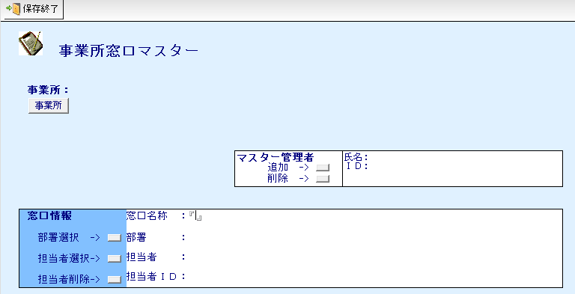
 | e | 2 | マスタ管理 | 事業所窓口マスタ | 管理者登録・削除 | 利用者 | 利用者は、事業所窓口マスターの管理者として、組織に関するマスタ情報等からユーザーを検索し、複数選択して追加できること。関連する組織に関するマスタ情報への接続情報が未設定の場合はエラーとして処理すること。選択されたユーザー情報（例：氏名、ID）をマスター文書の所定フィールドに設定すること。利用者は、事業所窓口マスターの管理者として設定されているユーザーの一覧から、特定のユーザーを選択して削除できること。 |  | 5.マスタ管理 | 要 | ・5:2次①で評価済のため ・詳細の検討が必要 | 組織に関する情報はEntra IDもしくはそれに準ずるものと連携できること |  | △ | 明確な記載なし | △ | 明確な記載なし | 〇 | Microsoft社がEntraIDをサポート | △ | 明確な記載なし | △ | 明確な記載なし | 〇 | EntraIDと連携あり | △ | 明確な記載なし | 〇 | EntraIDと連携あり | △ | 明確な記載なし | *
 | e | 3 | マスタ管理 | 事業所窓口マスタ | 部署選択 | 利用者 | 利用者は、事業所窓口マスター編集画面において、管理部署を、組織に関するマスタ情報等から会社、場所、部、課の情報を段階的に検索し、選択入力できること。選択された情報はマスター文書の所定フィールドに設定されること。 |  | 5.マスタ管理 | 要 | ・詳細の検討が必要 | 組織に関する情報はEntra IDもしくはそれに準ずるものと連携できること |  | △ | 明確な記載なし | △ | 明確な記載なし | 〇 | Microsoft社がEntraIDをサポート | △ | 明確な記載なし | △ | 明確な記載なし | 〇 | EntraIDと連携あり | △ | 明確な記載なし | 〇 | EntraIDと連携あり | △ | 明確な記載なし | *
 | e | 4 | マスタ管理 | 事業所窓口マスタ | 担当者登録・削除 | 利用者 | 利用者は、事業所窓口マスターの担当者として、組織に関するマスタ情報等からユーザーを検索し、複数選択して追加できること。関連する組織に関するマスタ情報への接続情報が未設定の場合はエラーとして処理すること。選択されたユーザー情報（例：氏名、ID）をマスター文書の所定フィールドに設定すること。利用者は、事業所窓口マスターの担当者として設定されているユーザーの一覧から、特定のユーザーを選択して削除できること。 |  | 5.マスタ管理 | 要 | ・詳細の検討が必要 | 組織に関する情報はEntra IDもしくはそれに準ずるものと連携できること |  | △ | 明確な記載なし | △ | 明確な記載なし | 〇 | Microsoft社がEntraIDをサポート | △ | 明確な記載なし | △ | 明確な記載なし | 〇 | EntraIDと連携あり | △ | 明確な記載なし | 〇 | EntraIDと連携あり | △ | 明確な記載なし | *
 | e | 5 | マスタ管理 | 事業所窓口マスタ | 保存終了 | 利用者 | 利用者は、編集中の事業所窓口マスター文書を保存し、編集画面を閉じることができること。 |  | 5.マスタ管理 | 不要 | ・5:2次①で評価済のため | ー |  |  |  |  |  |  |  |  |  |  |  |  |  |  |  |  |  |  |  | *
 | e | 6 | マスタ管理 | 事業所窓口マスタ | 削除 | 利用者 | 利用者は、事業所窓口マスター文書に削除フラグを設定し、論理削除できること。削除日も記録されること。 |  | 5.マスタ管理 | 不要 | ・5:2次①で評価済のため | ー |  |  |  |  |  |  |  |  |  |  |  |  |  |  |  |  |  |  |  | *
 | e | 7 | マスタ管理 | 事業所ルートマスタ | 新規作成 | 利用者 | 利用者は、事業所ルートマスターを新規作成するための専用インターフェースを利用できること。利用者は、事業所ルートマスター編集画面において、事業所情報を、組織に関するマスタ情報等から検索し、選択入力できること。選択された情報はマスター文書の所定フィールドに設定され、関連するシステム設定も更新されること。 |  | 5.マスタ管理 | 要 | ・詳細の検討が必要 | 組織に関する情報はEntra IDもしくはそれに準ずるものと連携できること |  | △ | 明確な記載なし | △ | 明確な記載なし | 〇 | Microsoft社がEntraIDをサポート | △ | 明確な記載なし | △ | 明確な記載なし | 〇 | EntraIDと連携あり | △ | 明確な記載なし | 〇 | EntraIDと連携あり | △ | 明確な記載なし | *
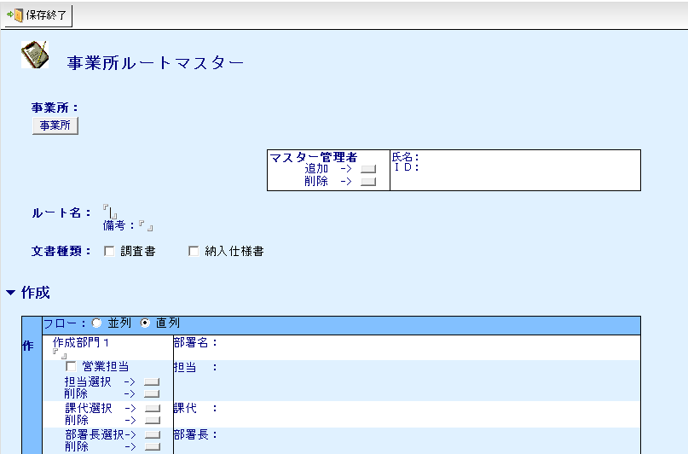
 | e | 8 | マスタ管理 | 事業所ルートマスタ | 管理者登録・削除 | 利用者 | 利用者は、事業所ルートマスターの管理者として、組織に関するマスタ情報等からユーザーを検索し、複数選択して追加できること。関連する組織に関するマスタ情報への接続情報が未設定の場合はエラーとして処理すること。選択されたユーザー情報（例：氏名、ID）をマスター文書の所定フィールドに設定すること。利用者は、事業所ルートマスターの管理者として設定されているユーザーの一覧から、特定のユーザーを選択して削除できること。 |  | 5.マスタ管理 | 要 | ・詳細の検討が必要 | 組織に関する情報はEntra IDもしくはそれに準ずるものと連携できること |  | △ | 明確な記載なし | △ | 明確な記載なし | 〇 | Microsoft社がEntraIDをサポート | △ | 明確な記載なし | △ | 明確な記載なし | 〇 | EntraIDと連携あり | △ | 明確な記載なし | 〇 | EntraIDと連携あり | △ | 明確な記載なし | *
 | e | 9 | マスタ管理 | 事業所ルートマスタ | ルート名称設定 | 利用者 | 利用者がルート名を入力できること |  | 5.マスタ管理 | 不要 | ・5:2次①で評価済のため | ー |  |  |  |  |  |  |  |  |  |  |  |  |  |  |  |  |  |  |  | *
 | e | 10 | マスタ管理 | 事業所ルートマスタ | 文書種類選択 | 利用者 | 利用者がルート設定する文書種類を選択できること。 |  | 5.マスタ管理 | 不要 | ・5:2次①で評価済のため | ー |  |  |  |  |  |  |  |  |  |  |  |  |  |  |  |  |  |  |  | *
 | e | 11 | マスタ管理 | 事業所ルートマスタ | ルート担当者設定 | 利用者 | 利用者は、利用者が「作成」「審査・確認1」「審査・確認2」について、事業所ルートマスターの各承認ステップ（担当、課長代理、部署長等）の担当者を、組織に関するマスタ情報等から検索し、選択設定できること。関連する組織に関するマスタ情報への接続情報が未設定の場合はエラーとして処理すること。特定の役職で複数選択が許可されない場合はエラーとして処理すること。選択されたユーザー情報（例：氏名、ID）をマスター文書の所定フィールドに設定すること。 |  | 5.マスタ管理 | 不要 | ・5:2次①で評価済のため | ー |  |  |  |  |  |  |  |  |  |  |  |  |  |  |  |  |  |  |  | *
 | e | 12 | マスタ管理 | 事業所ルートマスタ | ルート窓口有無設定 | 利用者 | 利用者がルートとして「窓口」の設定有無を選択できること |  | 2.項目 | 不要 | ・2:2次①で評価済のため | ー |  |  |  |  |  |  |  |  |  |  |  |  |  |  |  |  |  |  |  | *
 | e | 13 | マスタ管理 | 事業所ルートマスタ | 保存終了 | 利用者 | 利用者は、編集中の事業所ルートマスター文書を保存し、編集画面を閉じることができること。 |  | 5.マスタ管理 | 不要 | ・5:2次①で評価済のため | ー |  |  |  |  |  |  |  |  |  |  |  |  |  |  |  |  |  |  |  | *
 | e | 14 | マスタ管理 | 事業所ルートマスタ | 削除 | 利用者 | 利用者は、事業所ルートマスターの各承認ステップに設定されている担当者情報をクリアできること。 利用者は、事業所ルートマスター文書に削除フラグを設定し、論理削除できること。削除日も記録されること。 |  | 5.マスタ管理 | 不要 | ・5:2次①で評価済のため | ー |  |  |  |  |  |  |  |  |  |  |  |  |  |  |  |  |  |  |  | *
 | e | 15 | マスタ管理 | 承認窓口マスタ | 開始 | 利用者 | 利用者は、承認窓口マスターを新規作成するための専用インターフェースを使用できること。利用者は、承認窓口マスター編集画面において、事業所情報を、組織に関するマスタ情報等から検索し、選択入力できること。選択された情報はマスター文書の所定フィールドに設定され、関連するシステム設定も更新されること。 |  | 5.マスタ管理 | 要 | ・5:2次①で評価済のため ・詳細の検討が必要 | 組織に関する情報はEntra IDもしくはそれに準ずるものと連携できること |  | △ | 明確な記載なし | △ | 明確な記載なし | 〇 | Microsoft社がEntraIDをサポート | △ | 明確な記載なし | △ | 明確な記載なし | 〇 | EntraIDと連携あり | △ | 明確な記載なし | 〇 | EntraIDと連携あり | △ | 明確な記載なし | *
 | e | 16 | マスタ管理 | 承認窓口マスタ | 管理者登録・削除 | 利用者 | 利用者は、承認窓口マスターの管理者として、組織に関するマスタ情報等からユーザーを検索し、複数選択して追加できること。関連する組織に関するマスタ情報への接続情報が未設定の場合はエラーとして処理すること。選択されたユーザー情報（例：氏名、ID）をマスター文書の所定フィールドに設定すること。利用者は、承認窓口マスターの管理者として設定されているユーザーの一覧から、特定のユーザーを選択して削除できること。 |  | 5.マスタ管理 | 要 | ・5:2次①で評価済のため ・詳細の検討が必要 | 組織に関する情報はEntra IDもしくはそれに準ずるものと連携できること |  | △ | 明確な記載なし | △ | 明確な記載なし | 〇 | Microsoft社がEntraIDをサポート | △ | 明確な記載なし | △ | 明確な記載なし | 〇 | EntraIDと連携あり | △ | 明確な記載なし | 〇 | EntraIDと連携あり | △ | 明確な記載なし | *
 | e | 17 | マスタ管理 | 承認窓口マスタ | 窓口名称 | 利用者 | 利用者が窓口名称を入力できること |  | 2.項目 | 不要 | ・2:2次①で評価済のため | ー |  |  |  |  |  |  |  |  |  |  |  |  |  |  |  |  |  |  |  | *
 | e | 18 | マスタ管理 | 承認窓口マスタ | 担当者登録・削除 | 利用者 | 利用者は、承認窓口マスター編集画面において、管理部署を、組織に関するマスタ情報等から会社、場所、部、課の情報を段階的に検索し、選択入力できること。選択された情報はマスター文書の所定フィールドに設定されること。利用者は、承認窓口マスターの担当者として、組織に関するマスタ情報等からユーザーを検索し、複数選択して追加できること。関連する組織に関するマスタ情報への接続情報が未設定の場合はエラーとして処理すること。選択されたユーザー情報（例：氏名、ID）をマスター文書の所定フィールドに設定すること。利用者は、承認窓口マスターの担当者として設定されているユーザーの一覧から、特定のユーザーを選択して削除できること。 |  | 5.マスタ管理 | 要 | ・詳細の検討が必要 | 組織に関する情報はEntra IDもしくはそれに準ずるものと連携できること |  | △ | 明確な記載なし | △ | 明確な記載なし | 〇 | Microsoft社がEntraIDをサポート | △ | 明確な記載なし | △ | 明確な記載なし | 〇 | EntraIDと連携あり | △ | 明確な記載なし | 〇 | EntraIDと連携あり | △ | 明確な記載なし | *
 | e | 19 | マスタ管理 | 承認窓口マスタ | 保存終了 | 利用者 | 利用者は、編集中の承認窓口マスター文書を保存し、編集画面を閉じることができること。 |  | 5.マスタ管理 | 不要 | ・5:2次①で評価済のため | ー |  |  |  |  |  |  |  |  |  |  |  |  |  |  |  |  |  |  |  | *
 | e | 20 | マスタ管理 | 承認窓口マスタ | 文書削除 | 利用者 | 利用者は、承認窓口マスター文書に削除フラグを設定し、論理削除できること。削除日も記録されること。 |  | 5.マスタ管理 | 不要 | ・5:2次①で評価済のため | ー |  |  |  |  |  |  |  |  |  |  |  |  |  |  |  |  |  |  |  | *
 | e | 21 | マスタ管理 | DB情報マスタ | 利用会社 | 利用者 | 利用者は、システム設定マスタ（DB情報マスターに相当）編集画面において、利用会社情報を、関連する会社情報マスタから検索し、選択入力できること。選択された情報（例：会社名、会社コード）はマスター文書の所定フィールドに設定されること。 | 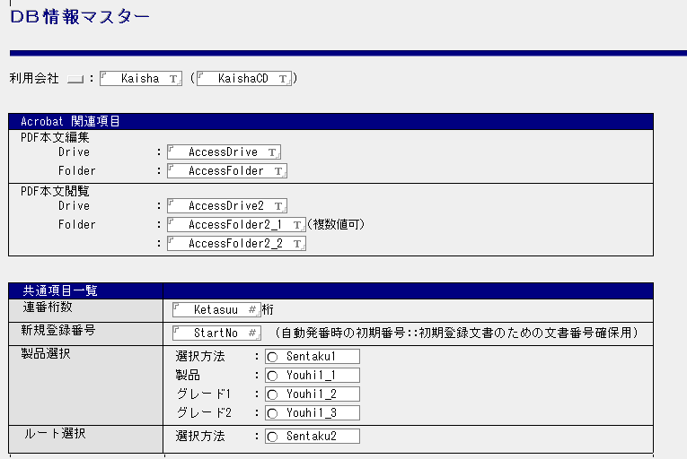 | 5.マスタ管理 | 不要 | ・5:2次①で評価済のため | ー |  |  |  |  |  |  |  |  |  |  |  |  |  |  |  |  |  |  |  | *
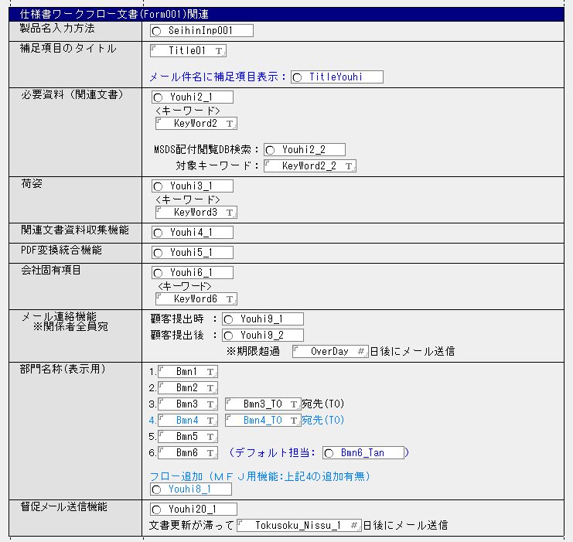
 | e | 22 | マスタ管理 | DB情報マスタ | Acrobat関連項目設定 | 利用者 | 利用者が、システム上ででPDFの編集、閲覧をする場合のパスを設定できること |  | 2.項目 | 要 | ・詳細の検討が必要 | SAP,SharePoint等とデータ連携できること |  | △ | SAPと連携可能、SharePointは記載なし（他クラウドサービスとの連携可と記載あるため、可能と推測） | 〇 | Alfresco Federation ServicesによってSAP,Sharepointと連携可能 | 〇 | SAPアダプターでSAP連携可能 | △ | SAPとの連携あるが、Sharepointは記載なし | 〇 | SAP,Sharepointと連携可能 | 〇 | SAP,Sharepointと連携可能 | △ | 明確な記載なし | 〇 | SAP,Sharepointと連携可能 | 〇 | SAP,Sharepointと連携可能 | *
 | e | 23 | マスタ管理 | DB情報マスタ | 共通項目設定 | 利用者 | 利用者が、システムとして「連番桁数」「新規登録番号」「製品選択」「ルート選択」設定ができること。 |  | 2.項目 | 要 | ・詳細の検討が必要 ・2:2次①で評価済のため | 採番が行えること | 優先度要確認 | △ | 明確な記載なし | △ | 明確な記載なし | △ | 明確な記載なし | △ | 明確な記載なし | △ | 明確な記載なし | △ | 明確な記載なし | △ | 明確な記載なし | △ | 明確な記載なし | △ | 明確な記載なし | *
 | e | 24 | マスタ管理 | DB情報マスタ | 仕様書ワークフロー文書設定 | 利用者 | 利用者が、システムとして「製品名入力方法」「補足項目のタイトル」「必要資料（関連文書）」「荷姿」「関連文書資料収集機能」「PDF変換統合機能」「会社固有項目」「メール連絡機能」「部門名称（表示用）」「督促メール送信機能」機能を選択できること |  | 2.項目 6.メール送信 | 要 | ・詳細の検討が必要 ・2,6:2次①で評価済のため | ・特定項目の入力方法を手入力/マスタで選択できること | 優先度要確認 | △ | 明確な記載なし | △ | 明確な記載なし | △ | 明確な記載なし | △ | 明確な記載なし | △ | 明確な記載なし | △ | 明確な記載なし | △ | 明確な記載なし | △ | 明確な記載なし | △ | 明確な記載なし | *
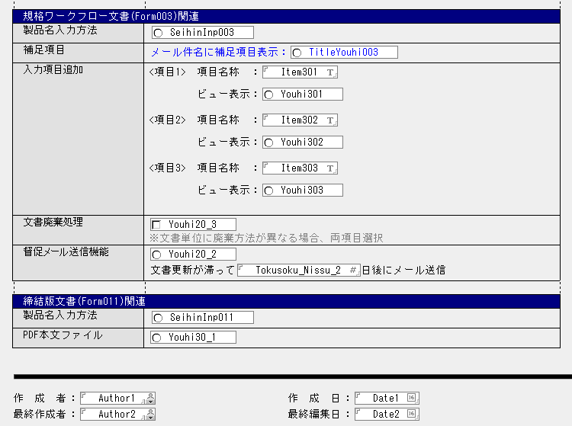
 | e | 25 | マスタ管理 | DB情報マスタ | 規格ワークフロー文書設定 | 利用者 | 利用者が、「製品名入力方法」「補足項目（メール件名追記機能）」「入力項目」「文書廃棄処理有無」「督促メール送信機能」機能を選択できること |  | 2.項目 6.メール送信 | 要 | ・詳細の検討が必要 ・2,6:2次①で評価済のため | ・特定項目の入力方法を手入力/マスタで選択できること | 優先度要確認 | △ | 明確な記載なし | △ | 明確な記載なし | △ | 明確な記載なし | △ | 明確な記載なし | △ | 明確な記載なし | △ | 明確な記載なし | △ | 明確な記載なし | △ | 明確な記載なし | △ | 明確な記載なし | *
 | e | 26 | マスタ管理 | DB情報マスタ | 締結版文書設定 | 利用者 | 利用者が、「製品名入力方法」「PDF本文ファイル有無」機能を選択できること |  | 5.マスタ管理 9.添付ファイル | 不要 | ・5,9:2次①で評価済のため | ー |  |  |  |  |  |  |  |  |  |  |  |  |  |  |  |  |  |  |  | *
 | e | 27 | マスタ管理 | DB情報マスタ | 保存終了 | 利用者 | 利用者は、編集中のシステム設定マスタ文書を保存し、編集画面を閉じることができること。 |  | 5.マスタ管理 | 不要 | ・5:2次①で評価済のため | ー |  |  |  |  |  |  |  |  |  |  |  |  |  |  |  |  |  |  |  | *
 | e | 28 | マスタ管理 | 事業部マスタ | 新規作成 | 利用者 | 利用者は、事業部マスターを新規作成するための専用インターフェースを利用できること。 |  | ー | 不要 | ・基本的なCRUD処理であり、０次で評価済 | ー |  |  |  |  |  |  |  |  |  |  |  |  |  |  |  |  |  |  |  | *
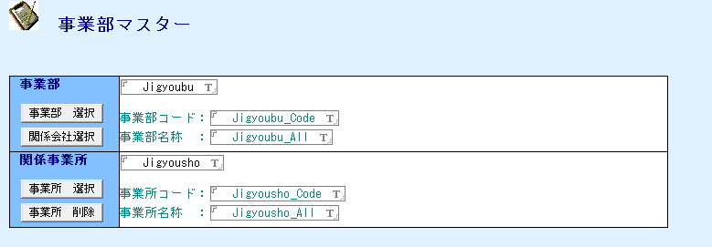
 | e | 29 | マスタ管理 | 事業部マスタ | 事業部選択 | 利用者 | 利用者は、事業部マスター編集画面において、事業部情報を、組織に関するマスタ情報等から検索し、選択入力できること。選択された情報（例：事業部コード、事業部名称）はマスター文書の所定フィールドに設定されること。 |  | 5.マスタ管理 | 要 | ・詳細の検討が必要 | 組織に関する情報はEntra IDもしくはそれに準ずるものと連携できること |  | △ | 明確な記載なし | △ | 明確な記載なし | 〇 | Microsoft社がEntraIDをサポート | △ | 明確な記載なし | △ | 明確な記載なし | 〇 | EntraIDと連携あり | △ | 明確な記載なし | 〇 | EntraIDと連携あり | △ | 明確な記載なし | *
 | e | 30 | マスタ管理 | 事業部マスタ | 関連会社選択 | 利用者 | 利用者は、事業部マスター編集画面において、関連する会社情報を、組織に関するマスタ情報等から検索し、選択入力できること。選択された情報に基づき、事業部コード・事業部名称がマスター文書の所定フィールドに設定されること。 |  | 5.マスタ管理 | 要 | ・詳細の検討が必要 | 組織に関する情報はEntra IDもしくはそれに準ずるものと連携できること |  | △ | 明確な記載なし | △ | 明確な記載なし | 〇 | Microsoft社がEntraIDをサポート | △ | 明確な記載なし | △ | 明確な記載なし | 〇 | EntraIDと連携あり | △ | 明確な記載なし | 〇 | EntraIDと連携あり | △ | 明確な記載なし | *
 | e | 31 | マスタ管理 | 事業部マスタ | 事業所選択・削除 | 利用者 | 利用者は、事業部マスター編集画面において、関連する事業所情報を、組織に関するマスタ情報等から検索し、複数選択して追加できること。選択された情報（例：事業所コード、事業所名称）はマスター文書の所定フィールドに設定されること。利用者は、事業部マスターに設定されている事業所情報の一覧から、特定の事業所を選択して削除できること。 |  | 5.マスタ管理 | 要 | ・詳細の検討が必要 | 組織に関する情報はEntra IDもしくはそれに準ずるものと連携できること |  | △ | 明確な記載なし | △ | 明確な記載なし | 〇 | Microsoft社がEntraIDをサポート | △ | 明確な記載なし | △ | 明確な記載なし | 〇 | EntraIDと連携あり | △ | 明確な記載なし | 〇 | EntraIDと連携あり | △ | 明確な記載なし | *
 | e | 32 | マスタ管理 | 事業部マスタ | 保存終了 | 利用者 | 利用者は、編集中の事業部マスター文書を保存し、編集画面を閉じることができること。 |  | 5.マスタ管理 | 不要 | ・5:2次①で評価済のため | ー |  |  |  |  |  |  |  |  |  |  |  |  |  |  |  |  |  |  |  | *
 | e | 33 | マスタ管理 | 事業部マスタ | 文書削除 | 利用者 | 利用者は、事業部マスター文書に削除フラグを設定し、論理削除できること。削除日も記録されること。 |  | 5.マスタ管理 | 不要 | ・5:2次①で評価済のため | ー |  |  |  |  |  |  |  |  |  |  |  |  |  |  |  |  |  |  |  | *
 | e | 34 | マスタ管理 | 環境マスタ | 新規作成 | 利用者 | 利用者は、環境マスターを新規作成するための専用インターフェースを利用できること。 |  | 5.マスタ管理 | 不要 | ・5:2次①で評価済のため | ー |  |  |  |  |  |  |  |  |  |  |  |  |  |  |  |  |  |  |  | *
 | e | 35 | マスタ管理 | 環境マスタ | 事業所選択 | 利用者 | 利用者は、環境マスター編集画面において、事業所情報を、組織に関するマスタ情報等から検索し、選択入力できること。選択された情報はマスター文書の所定フィールドに設定されること。 | 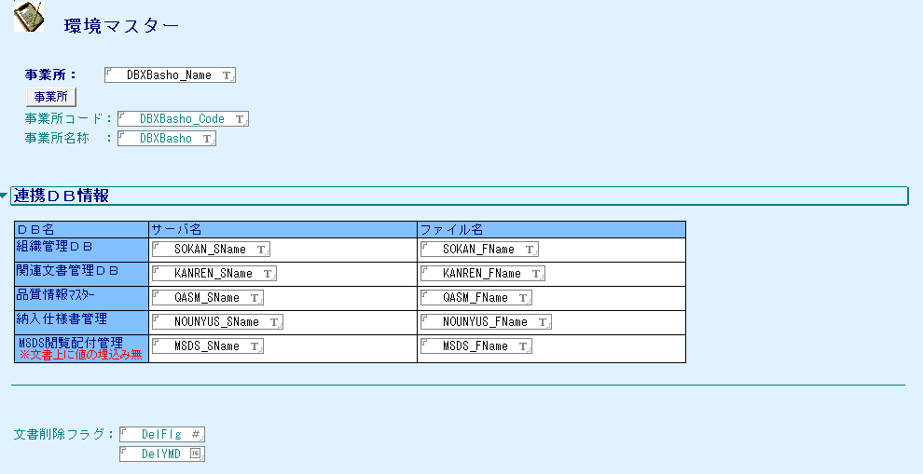 | 5.マスタ管理 | 要 | ・詳細の検討が必要 | 組織に関する情報はEntra IDもしくはそれに準ずるものと連携できること |  | △ | 明確な記載なし | △ | 明確な記載なし | 〇 | Microsoft社がEntraIDをサポート | △ | 明確な記載なし | △ | 明確な記載なし | 〇 | EntraIDと連携あり | △ | 明確な記載なし | 〇 | EntraIDと連携あり | △ | 明確な記載なし | *
 | e | 36 | マスタ管理 | 環境マスタ | サーバ指定 | 利用者 | 利用者が連携先システムを設定できること。 |  | 5.マスタ管理 | 要 | ・詳細の検討が必要 ・システム構成変更のため | 組織に関する情報はEntra IDもしくはそれに準ずるものと連携できること |  | △ | 明確な記載なし | △ | 明確な記載なし | 〇 | Microsoft社がEntraIDをサポート | △ | 明確な記載なし | △ | 明確な記載なし | 〇 | EntraIDと連携あり | △ | 明確な記載なし | 〇 | EntraIDと連携あり | △ | 明確な記載なし | *
 | e | 37 | マスタ管理 | 環境マスタ | 保存終了 | 利用者 | 利用者は、編集中の環境マスター文書を保存し、編集画面を閉じることができること。 |  | 5.マスタ管理 | 不要 | ・システム構成変更のため | ー |  |  |  |  |  |  |  |  |  |  |  |  |  |  |  |  |  |  |  | *
 | e | 38 | マスタ管理 | 環境マスタ | 文書削除 | 利用者 | 利用者は、環境マスター文書に削除フラグを設定し、論理削除できること。削除日も記録されること。 |  | 5.マスタ管理 | 不要 | ・5:2次①で評価済のため | ー |  |  |  |  |  |  |  |  |  |  |  |  |  |  |  |  |  |  |  | *
 | e | 39 | マスタ管理 | 文書種類マスタ | 新規作成 | 利用者 | 利用者は、文書種類マスター（文書タイプごとの挙動を定義するマスタ）を新規作成するための専用インターフェースを利用できること。 |  | 5.マスタ管理 | 不要 | ・5:2次①で評価済のため | ー |  |  |  |  |  |  |  |  |  |  |  |  |  |  |  |  |  |  |  | *
 | e | 40 | マスタ管理 | 文書種類マスタ | 文書種類登録（基本情報） | 利用者 | 利用者は、「文書種類」「区分」「システムコード」を入力、「新規登録フォーム」「改訂有無」を選択できること。 |  | 2.項目 | 不要 | ・2:2次①で評価済のため | ー |  |  |  |  |  |  |  |  |  |  |  |  |  |  |  |  |  |  |  | *
 | e | 41 | マスタ管理 | 文書種類マスタ | 文書種類設定（開示範囲選択） | 利用者 | 利用者は、開示範囲選択画面において、開示対象とする場所（例：事業所）を、組織に関するマスタ情報等から検索し、選択できること。選択された情報は開示範囲設定の条件として使用されること。 利用者は、開示範囲選択画面において、開示対象とする部を、組織に関するマスタ情報等から検索し、選択できること。選択された情報は開示範囲設定の条件として使用されること。 利用者は、開示範囲選択画面において、開示対象とする課・グループを、組織に関するマスタ情報等から検索し、選択できること。選択された情報は開示範囲設定の条件として使用されること。 利用者は、開示範囲選択画面において、選択されている開示範囲の項目（会社、場所、部、課等）を、所定の順序（例：昇順）に並び替えることができること。その際、重複する項目が存在する場合は自動的に削除されること。 利用者は、開示範囲選択画面において、選択されている開示範囲の項目を削除できること。 利用者は、開示範囲選択画面において、設定されている全ての開示範囲情報をクリアできること。 |  | 5.マスタ管理 8.権限制御 | 要 | ・詳細の検討が必要 ・5,8:2次①で評価済のため ・システム構成変更のため | 組織に関する情報はEntra IDもしくはそれに準ずるものと連携できること |  | △ | 明確な記載なし | △ | 明確な記載なし | 〇 | Microsoft社がEntraIDをサポート | △ | 明確な記載なし | △ | 明確な記載なし | 〇 | EntraIDと連携あり | △ | 明確な記載なし | 〇 | EntraIDと連携あり | △ | 明確な記載なし | *
 | e | 42 | マスタ管理 | 文書種類マスタ | 文書種類設定（開示範囲設定） | 利用者 | 利用者は、文書種類マスター編集画面において、「作成・運用中」ステータスの文書に対する開示範囲（部署等）を、専用の選択インターフェースを通じて設定できること。設定された情報はマスター文書の所定フィールドに保存されること。利用者は、文書種類マスター編集画面において、「旧版」ステータスの文書に対する開示範囲（部署等）を、専用の選択インターフェースを通じて設定できること。設定された情報はマスター文書の所定フィールドに保存されること。利用者は、「旧版」文書の開示範囲設定において、「作成・運用中」文書に設定された開示範囲情報をコピーして設定できること。実行前にシステムは確認メッセージを表示すること。利用者は、文書種類マスター編集画面において、「廃版」ステータスの文書に対する開示範囲（部署等）を、専用の選択インターフェースを通じて設定できること。設定された情報はマスター文書の所定フィールドに保存されること。利用者は、「廃版」文書の開示範囲設定において、他のステータス（例：「作成・運用中」）で設定された開示範囲情報をコピーして設定できること。実行前にシステムは確認メッセージを表示すること。利用者は、「廃版」文書の開示範囲設定において、他のステータス（例：「作成・運用中」）で設定された開示範囲情報をコピーして設定できること。実行前にシステムは確認メッセージを表示すること。 | 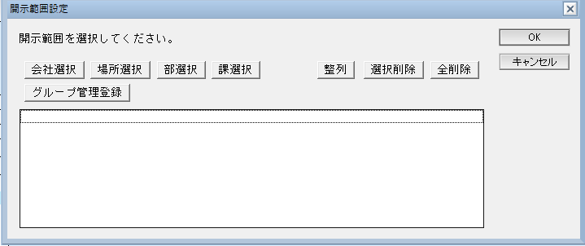 | 5.マスタ管理 8.権限制御 | 不要 | ・5,8:2次①で評価済のため | ー |  |  |  |  |  |  |  |  |  |  |  |  |  |  |  |  |  |  |  | *
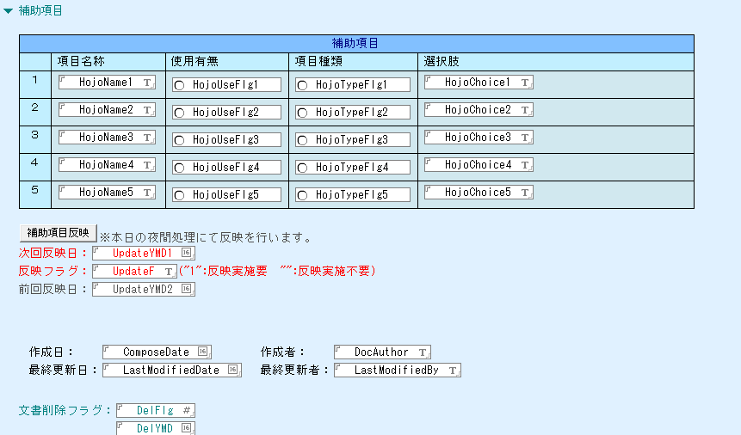
 | e | 43 | マスタ管理 | 文書種類マスタ | 文書種類設定（開示範囲登録） | 利用者 | 利用者は、文書種類マスターで設定された開示範囲情報を、既存の全関連文書に一括で反映できること。実行前に、システムは必須設定項目（例：開示限定有りの場合の各ステータス別開示部署）のチェックを行い、不備があればエラーとして処理すること。利用者に最終確認メッセージを表示すること。システムは、システムコード等をキーに対象文書を検索し、開示限定の有無や文書ステータスに応じて、各文書の開示範囲フィールドを一括更新すること。 |  | 5.マスタ管理 | 不要 | ・5:2次①で評価済のため | ー |  |  |  |  |  |  |  |  |  |  |  |  |  |  |  |  |  |  |  | *
 | e | 44 | マスタ管理 | 文書種類マスタ | 補助項目登録 | 利用者 | 利用者は、文書種類マスターで定義された補助項目情報を、文書に反映する処理をスケジュールできること |  | ー | 要 | ・詳細の検討が必要 | バッチ処理で項目の反映ができること |  | △ | 明確な記載なし | △ | 明確な記載なし | △ | 明確な記載なし | △ | 明確な記載なし | △ | 明確な記載なし | 〇 | バッチ処理の拡張ポイント設定可能 | △ | 明確な記載なし | △ | 明確な記載なし | △ | 明確な記載なし | *
 | e | 45 | マスタ管理 | 文書種類マスタ | 保存終了 | 利用者 | 利用者は、文書を保存して閉じられること。 |  | 5.マスタ管理 | 不要 | ・5:2次①で評価済のため | ー |  |  |  |  |  |  |  |  |  |  |  |  |  |  |  |  |  |  |  | *
 | e | 46 | マスタ管理 | 文書種類マスタ | 文書削除 | 利用者 | 利用者は、文書の削除日と削除フラグをセットできること |  | 5.マスタ管理 | 不要 | ・5:2次①で評価済のため | ー |  |  |  |  |  |  |  |  |  |  |  |  |  |  |  |  |  |  |  | *
 | e | 47 | マスタ管理 | システム管理者マスタ | システム管理者設定 | 利用者 | 利用者は、システム管理者マスター編集画面において、システム管理者を、組織に関するマスタ情報等から検索し、選択・変更できること。選択された情報はマスター文書の所定フィールドに設定されること。 利用者は、システム管理者マスター編集画面において、システム管理者として、組織に関するマスタ情報等からユーザーを検索し、複数選択して追加できること。選択された情報はマスター文書の所定フィールドに追加設定されること。 利用者は、システム管理者マスター編集画面において、システム管理者として設定されているユーザーの一覧から、特定のユーザーを選択して削除できること。 |  | 5.マスタ管理 | 要 | ・詳細の検討が必要 | 組織に関する情報はEntra IDもしくはそれに準ずるものと連携できること |  | △ | 明確な記載なし | △ | 明確な記載なし | 〇 | Microsoft社がEntraIDをサポート | △ | 明確な記載なし | △ | 明確な記載なし | 〇 | EntraIDと連携あり | △ | 明確な記載なし | 〇 | EntraIDと連携あり | △ | 明確な記載なし | *
 | e | 48 | マスタ管理 | システム管理者マスタ | ユーザー管理者設定 | 利用者 | 利用者は、システム管理者マスター編集画面において、ユーザー管理者を、組織に関するマスタ情報等から検索し、選択・変更できること。選択された情報はマスター文書の所定フィールド）に設定されること。 利用者は、システム管理者マスター編集画面において、ユーザー管理者として、組織に関するマスタ情報等からユーザーを検索し、複数選択して追加できること。選択された情報はマスター文書の所定フィールドに追加設定されること。 利用者は、システム管理者マスター編集画面において、ユーザー管理者として設定されているユーザーの一覧から、特定のユーザーを選択して削除できること。 | 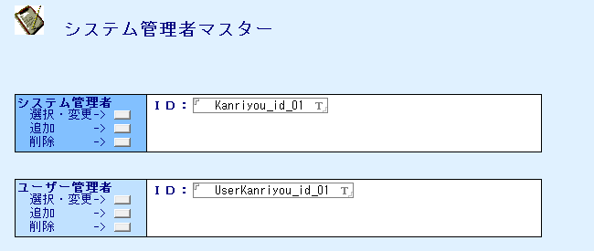 | 5.マスタ管理 | 要 | ・詳細の検討が必要 | 組織に関する情報はEntra IDもしくはそれに準ずるものと連携できること |  | △ | 明確な記載なし | △ | 明確な記載なし | 〇 | Microsoft社がEntraIDをサポート | △ | 明確な記載なし | △ | 明確な記載なし | 〇 | EntraIDと連携あり | △ | 明確な記載なし | 〇 | EntraIDと連携あり | △ | 明確な記載なし | *
 | e | 49 | マスタ管理 | システム管理者マスタ | 編集終了 | 利用者 | 利用者は、編集中のシステム管理者マスター文書を閉じることができること。 |  | 5.マスタ管理 | 不要 | ・5:2次①で評価済のため | ー |  |  |  |  |  |  |  |  |  |  |  |  |  |  |  |  |  |  |  | *
 | e | 50 | マスタ管理 | システム管理者マスタ | 印刷 | 利用者 | 利用者は、システム管理者マスターの内容を印刷できること。 |  | 7.印刷 | 不要 | ・7:2次①で評価済のため | ー |  |  |  |  |  |  |  |  |  |  |  |  |  |  |  |  |  |  |  | *
 | f | 1 | 品質情報管理 | 製品情報作成 | 新規作成 | 利用者 | 利用者は、製品情報に関する新規文書（製品情報マスター文書等）を作成するプロセスを開始できること。 |  | 5.マスタ管理 | 不要 | ・5:2次①で評価済のため | ー |  |  |  |  |  |  |  |  |  |  |  |  |  |  |  |  |  |  |  | *
 | f | 2 | 品質情報管理 | 製品情報作成 | 製品情報入力（基本情報） | 利用者 | 利用者は、「区分」を選択できること。利用者は、「品名グループ」「品名」「品名略号」「グレード1」「グレード2」を入力できること |  | 2.項目 | 不要 | ・2:2次①で評価済のため | ー |  |  |  |  |  |  |  |  |  |  |  |  |  |  |  |  |  |  |  | *
 | f | 3 | 品質情報管理 | 製品情報作成 | 製品情報入力（会社情報） | 利用者 | 利用者は、関連マスタ（組織に関するマスタ情報等）から会社、場所、部等の情報を段階的に選択することで、事業部情報を検索し、文書の所定フィールドに設定できること。 利用者は、関連マスタ（組織に関するマスタ情報等）から会社、場所等の情報を選択することで、関連会社に紐づく事業部情報を検索し、文書の所定フィールドに設定できること。 利用者は、システム内に別途定義された会社マスタから会社情報を選択することで、事業部情報を検索し、文書の所定フィールドに設定できること。 | 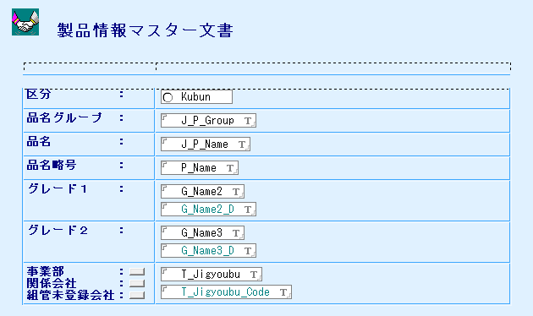 | 5.マスタ管理 | 要 | ・詳細の検討が必要 | 組織に関する情報はEntra IDもしくはそれに準ずるものと連携できること |  | △ | 明確な記載なし | △ | 明確な記載なし | 〇 | Microsoft社がEntraIDをサポート | △ | 明確な記載なし | △ | 明確な記載なし | 〇 | EntraIDと連携あり | △ | 明確な記載なし | 〇 | EntraIDと連携あり | △ | 明確な記載なし | *
 | f | 4 | 品質情報管理 | 製品情報作成 | 編集終了 | 利用者 | 利用者は、編集中の画面を閉じることができること。 |  | 5.マスタ管理 | 不要 | ・5:2次①で評価済のため | ー |  |  |  |  |  |  |  |  |  |  |  |  |  |  |  |  |  |  |  | *
 | f | 5 | 品質情報管理 | 製品情報作成 | 印刷 | 利用者 | 利用者は、表示中または選択した文書・ファイルを印刷できること。 |  | 7.印刷 | 不要 | ・7:2次①で評価済のため | ー |  |  |  |  |  |  |  |  |  |  |  |  |  |  |  |  |  |  |  | *
 | f | 6 | 品質情報管理 | 組管未登録会社マスタ | 新規作成 | 利用者 | 利用者が「会社」「会社コード」が設定できること。 |  | 5.マスタ管理 | 不要 | ・5:2次①で評価済のため | ー |  |  |  |  |  |  |  |  |  |  |  |  |  |  |  |  |  |  |  | *
 | f | 7 | 品質情報管理 | システム定義 | 新規作成 | 利用者 | 利用者は、製品情報マスター文書作成（または編集）時に、システム内に別途定義された会社マスタから会社情報を選択し、文書の所定フィールドに設定できること。 利用者は、「区分」「品名グループ」「品名」「グレード1」「グレード2」「関係部署」の使用有無を選択でき、「会社コード」「区分内容」「製品チェックDB」「チェック用ビュー」を入力できること | 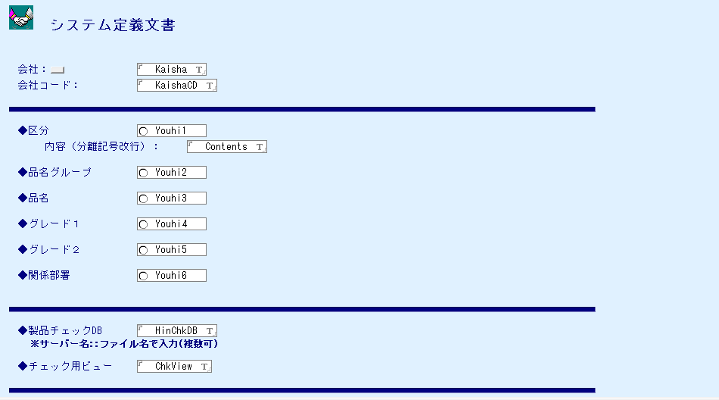 | 5.マスタ管理 | 不要 | ・5:2次①で評価済のため | ー |  |  |  |  |  |  |  |  |  |  |  |  |  |  |  |  |  |  |  | *
 | f | 8 | 品質情報管理 | 事業部変更 | 変更開始 | 利用者 | 利用者は、専用のインターフェースを通じて、複数の既存文書に記録されている事業部情報を一括で変更できること。 |  | 5.マスタ管理 | 要 | ・詳細の検討が必要 | バッチ処理で項目の反映ができること |  | △ | 明確な記載なし | △ | 明確な記載なし | △ | 明確な記載なし | △ | 明確な記載なし | △ | 明確な記載なし | 〇 | バッチ処理の拡張ポイント設定可能 | △ | 明確な記載なし | △ | 明確な記載なし | △ | 明確な記載なし | *
 | f | 9 | 品質情報管理 | 事業部変更 | 新組織情報入力 | 利用者 | 利用者は、製品情報マスター文書作成（または編集）時に、関連マスタ（組織に関するマスタ情報等）から会社、場所、部等の情報を段階的に選択することで、事業部情報を検索し、文書の所定フィールドに設定できること。 利用者は、製品情報マスター文書作成（または編集）時に、関連マスタ（組織に関するマスタ情報等）から会社、場所等の情報を選択することで、関連会社に紐づく事業部情報を検索し、文書の所定フィールドに設定できること。 利用者は、製品情報マスター文書作成（または編集）時に、システム内に別途定義された会社マスタから会社情報を選択することで、事業部情報を検索し、文書の所定フィールドに設定できること。 | 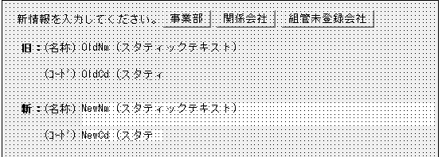 | 5.マスタ管理 | 要 | ・詳細の検討が必要 | 組織に関する情報はEntra IDもしくはそれに準ずるものと連携できること |  | △ | 明確な記載なし | △ | 明確な記載なし | 〇 | Microsoft社がEntraIDをサポート | △ | 明確な記載なし | △ | 明確な記載なし | 〇 | EntraIDと連携あり | △ | 明確な記載なし | 〇 | EntraIDと連携あり | △ | 明確な記載なし | *
 | g | 1 | 関連文書管理 | 関連文書登録 | 新規作成 | 利用者 | 利用者は、仕様書に関連する新規文書を作成できること。システムは、関連マスタ（場所マスタ、環境設定マスタ等）から連携システム情報や承認フローの要否を取得し、初期ステータス（例：「作成中」または「運用中」）を設定した上で、文書作成インターフェースを提供すること。承認フローが必要な場合は、現在の利用者を起案者として設定すること。 |  | 5.マスタ管理 | 不要 | ・5:2次①で評価済のため | ー |  |  |  |  |  |  |  |  |  |  |  |  |  |  |  |  |  |  |  | *
 | g | 2 | 関連文書管理 | 関連文書登録 | 関連文書入力 | 利用者 | 利用者は、「文書名」「種類」「荷姿」を選択・入力できること |  | 5.マスタ管理 | 不要 | ・2:2次①で評価済のため | ー |  |  |  |  |  |  |  |  |  |  |  |  |  |  |  |  |  |  |  | *
 | g | 3 | 関連文書管理 | 関連文書登録 | 関連文書入力（対象製品追加・削除） | 利用者 | 利用者は、選択した関連文書に対して、関連マスタ（品質情報マスタ等）から検索・選択した製品情報を一括で追加できること。対象文書が選択されていない場合はエラーとして処理すること。利用者は、製品追加インターフェースにおいて、対象製品を、関連マスタ（品質情報マスタ等）から検索条件（例：事業部、品名グループ）を指定して検索し、選択できること。検索方法の詳細はシステム設定に基づき決定されること。 利用者は、製品追加インターフェースにおいて、選択中の製品リストから特定の製品を削除できること。利用者は、製品追加インターフェースにおいて、選択中の製品リスト全ての製品をクリアできること。 | 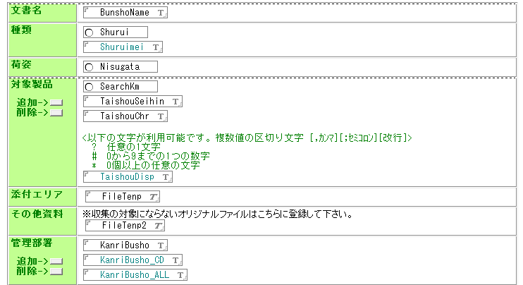 | 5.マスタ管理 | 不要 | ・5:2次①で評価済のため ・システム構成変更のため | ー |  |  |  |  |  |  |  |  |  |  |  |  |  |  |  |  |  |  |  | *
 | g | 4 | 関連文書管理 | 関連文書登録 | 関連文書入力（添付ファイル） | 利用者 | 利用者は収集対象・収集対象外ファイルの添付ができること。 |  | 9.添付ファイル | 不要 | ・9:2次①で評価済のため | ー |  |  |  |  |  |  |  |  |  |  |  |  |  |  |  |  |  |  |  | *
 | g | 5 | 関連文書管理 | 関連文書登録 | 関連文書入力（管理部署） | 利用者 | 利用者は、文書の管理部署を、組織に関するマスタ情報等から会社、場所、部、課の情報を段階的に検索し、選択して追加できること。 利用者は、文書に設定された管理部署の一覧から、特定の管理部署を選択して削除できること。 |  | 5.マスタ管理 | 要 | ・詳細の検討が必要 | 組織に関する情報はEntra IDもしくはそれに準ずるものと連携できること |  | △ | 明確な記載なし | △ | 明確な記載なし | 〇 | Microsoft社がEntraIDをサポート | △ | 明確な記載なし | △ | 明確な記載なし | 〇 | EntraIDと連携あり | △ | 明確な記載なし | 〇 | EntraIDと連携あり | △ | 明確な記載なし | *
 | g | 6 | 関連文書管理 | 関連文書登録 | 編集 | 利用者 | 利用者は、文書の管理部署を、組織に関するマスタ情報等から会社、場所、部、課の情報を段階的に検索し、選択して追加できること。 |  | 5.マスタ管理 | 要 | ・詳細の検討が必要 | 組織に関する情報はEntra IDもしくはそれに準ずるものと連携できること |  | △ | 明確な記載なし | △ | 明確な記載なし | 〇 | Microsoft社がEntraIDをサポート | △ | 明確な記載なし | △ | 明確な記載なし | 〇 | EntraIDと連携あり | △ | 明確な記載なし | 〇 | EntraIDと連携あり | △ | 明確な記載なし | *
 | g | 7 | 関連文書管理 | 関連文書登録 | 保存終了 | 利用者 | 利用者は、文書に設定された管理部署の一覧から、特定の管理部署を選択して削除できること。 |  | 5.マスタ管理 | 要 | ・詳細の検討が必要 | 組織に関する情報はEntra IDもしくはそれに準ずるものと連携できること |  | △ | 明確な記載なし | △ | 明確な記載なし | 〇 | Microsoft社がEntraIDをサポート | △ | 明確な記載なし | △ | 明確な記載なし | 〇 | EntraIDと連携あり | △ | 明確な記載なし | 〇 | EntraIDと連携あり | △ | 明確な記載なし | *
 | g | 8 | 関連文書管理 | データメンテナンス | 管理部署変更開始 | 利用者 | 利用者は、選択した複数の仕様書関連文書に対して、管理部署情報を一括で変更できること。対象文書が選択されていない場合はエラーとして処理すること。変更内容は専用のインターフェースを通じて入力されること。 |  | 5.マスタ管理 | 要 | ・詳細の検討が必要 | バッチ処理で項目の反映ができること |  | △ | 明確な記載なし | △ | 明確な記載なし | △ | 明確な記載なし | △ | 明確な記載なし | △ | 明確な記載なし | 〇 | バッチ処理の拡張ポイント設定可能 | △ | 明確な記載なし | △ | 明確な記載なし | △ | 明確な記載なし | *
 | g | 9 | 関連文書管理 | データメンテナンス | 管理部署追加・削除 | 利用者 | 利用者は、管理部署変更インターフェースにおいて、新たな管理部署を、組織に関するマスタ情報等から会社、場所、部、課の情報を段階的に検索し、選択できること。 利用者は、管理部署変更インターフェースにおいて、設定されている管理部署情報を削除できること。 |  | 5.マスタ管理 | 要 | ・詳細の検討が必要 | 組織に関する情報はEntra IDもしくはそれに準ずるものと連携できること |  | △ | 明確な記載なし | △ | 明確な記載なし | 〇 | Microsoft社がEntraIDをサポート | △ | 明確な記載なし | △ | 明確な記載なし | 〇 | EntraIDと連携あり | △ | 明確な記載なし | 〇 | EntraIDと連携あり | △ | 明確な記載なし | *
 | g | 10 | 関連文書管理 | データメンテナンス | 製品追加・削除 | 利用者 | 利用者は、選択した関連文書に対して、関連マスタ（品質情報マスタ等）から検索・選択した製品情報を一括で追加できること。対象文書が選択されていない場合はエラーとして処理すること。 利用者は、製品追加インターフェースにおいて、対象製品を、関連マスタ（品質情報マスタ等）から検索条件（例：事業部、品名グループ）を指定して検索し、選択できること。検索方法の詳細はシステム設定に基づき決定されること。 利用者は、製品追加インターフェースにおいて、選択中の製品リストから特定の製品を削除できること。 利用者は、製品追加インターフェースにおいて、選択中の製品リスト全ての製品をクリアできること。 |  | 5.マスタ管理 | 要 | ・詳細の検討が必要 | バッチ処理で項目の反映ができること ユーザーは特定の項目で文書を検索できること |  | △ | 明確な記載なし | △ | 明確な記載なし | △ | 明確な記載なし | △ | 明確な記載なし | △ | 明確な記載なし | 〇 | バッチ処理の拡張ポイント設定可能 | △ | 明確な記載なし | △ | 明確な記載なし | △ | 明確な記載なし | *
 | g | 12 | 関連文書管理 | 関連文書廃棄 | 廃棄 | 利用者 | 利用者は、仕様書関連文書を廃棄処理できること。実行前にシステムは確認メッセージを表示し、承認されると文書ステータスを「廃棄済」等に更新し、削除フラグ及び削除日を設定すること。 |  | 1.バージョン管理 5.マスタ管理 | 不要 | ・1,5:2次①で評価済のため | ー |  |  |  |  |  |  |  |  |  |  |  |  |  |  |  |  |  |  |  | *
 | g | 13 | 関連文書管理 | 場所マスタ設定 | 事業所選択 | 利用者 | 利用者は、場所マスタ編集（または作成）時に、関連マスタ（組織に関するマスタ情報等）から会社、場所等の情報を検索し、選択することで、事業所名・事業所コードを文書の所定フィールドに設定できること。 |  | 5.マスタ管理 | 要 | ・詳細の検討が必要 | 組織に関する情報はEntra IDもしくはそれに準ずるものと連携できること |  | △ | 明確な記載なし | △ | 明確な記載なし | 〇 | Microsoft社がEntraIDをサポート | △ | 明確な記載なし | △ | 明確な記載なし | 〇 | EntraIDと連携あり | △ | 明確な記載なし | 〇 | EntraIDと連携あり | △ | 明確な記載なし | *
 | g | 14 | 関連文書管理 | 場所マスタ設定 | 連携DB情報・承認フロー設定 | 利用者 | 利用者は、「連携DB情報」を入力できること。利用者は「承認フロー有無」を選択できること。 利用やは、「履歴編集フォルダ」のドライブやフォルダを設定できること。利用者は、履歴テンプレートを管理できること。 | 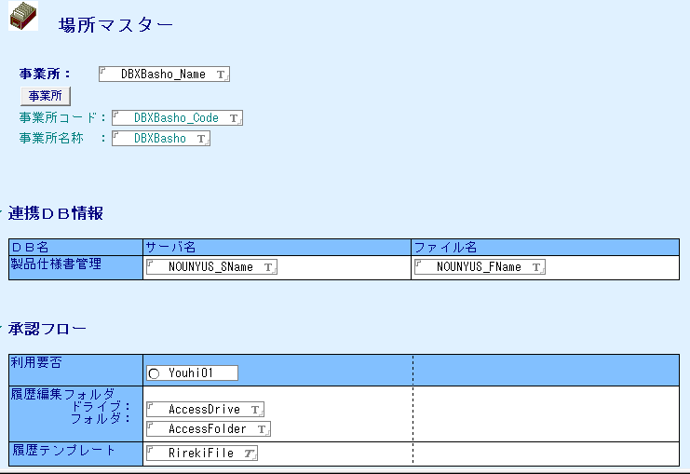 | 5.マスタ管理 | 要 | ・詳細の検討が必要 | SAP,SharePoint等とデータ連携できること |  | △ | SAPと連携可能、SharePointは記載なし（他クラウドサービスとの連携可と記載あるため、可能と推測） | 〇 | Alfresco Federation ServicesによってSAP,Sharepointと連携可能 | 〇 | SAPアダプターでSAP連携可能 | △ | SAPとの連携あるが、Sharepointは記載なし | 〇 | SAP,Sharepointと連携可能 | 〇 | SAP,Sharepointと連携可能 | △ | 明確な記載なし | 〇 | SAP,Sharepointと連携可能 | 〇 | SAP,Sharepointと連携可能 | *
 | h | 1 | アナウンス | アナウンス資料作成 | 新規作成 | 利用者 | 利用者は、システム上で管理対象となる各種資料を新規に作成できること。 |  | ー | 不要 | ・基本的なCRUD処理であり、０次で評価済 | ー |  |  |  |  |  |  |  |  |  |  |  |  |  |  |  |  |  |  |  | *
 | h | 2 | アナウンス | アナウンス資料作成 | 編集 | 利用者 | 利用者は、作成中または既存の資料の内容を編集できること。 |  | ー | 不要 | ・基本的なCRUD処理であり、０次で評価済 | ー |  |  |  |  |  |  |  |  |  |  |  |  |  |  |  |  |  |  |  | *
 | h | 3 | アナウンス | アナウンス資料作成 | 保存・終了 | 利用者 | 利用者は、編集した資料の内容をシステムに保存し、編集作業を完了できること。 利用者は、編集中の資料の内容を保存せずに編集作業を中断・終了できること。 |  | ー | 不要 | ・基本的なCRUD処理であり、０次で評価済 | ー |  |  |  |  |  |  |  |  |  |  |  |  |  |  |  |  |  |  |  | *
 | i | 1 | 文書閲覧 | 本文閲覧 | 納入仕様書閲覧 | 利用者 | 利用者が文書ステータスごとに、確認したいビューの設定ができること。 ビューに表示されている本文が閲覧できること |  | ー | 要 | ・詳細の検討が必要 | ユーザーは特定の項目で文書を並び替えできること |  | 〇 | 検索カードビューで並び替え可能 | 〇 | カテゴリの登録が可能 | △ | 明確な記載なし | △ | 明確な記載なし | △ | 明確な記載なし | △ | 明確な記載なし | △ | 明確な記載なし | △ | 明確な記載なし | △ | 明確な記載なし | *
 | i | 2 | 文書閲覧 | 本文閲覧 | 一般規格閲覧 | 利用者 | 利用者が文書ステータスごとに、確認したいビューの設定ができること。 ビューに表示されている本文が閲覧できること |  | ー | 要 | ・詳細の検討が必要 | ユーザーは特定の項目で文書を並び替えできること |  | 〇 | 検索カードビューで並び替え可能 | 〇 | カテゴリの登録が可能 | △ | 明確な記載なし | △ | 明確な記載なし | △ | 明確な記載なし | △ | 明確な記載なし | △ | 明確な記載なし | △ | 明確な記載なし | △ | 明確な記載なし | *
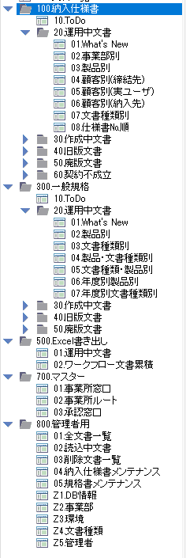
 | i | 3 | 文書閲覧 | 本文閲覧 | Excel書き出し閲覧 | 利用者 | 利用者が文書ステータスごとに、本文が閲覧できること。 |  | ー | 要 | ・詳細の検討が必要 | ユーザーは特定の項目で文書を並び替えできること |  | 〇 | 検索カードビューで並び替え可能 | 〇 | カテゴリの登録が可能 | △ | 明確な記載なし | △ | 明確な記載なし | △ | 明確な記載なし | △ | 明確な記載なし | △ | 明確な記載なし | △ | 明確な記載なし | △ | 明確な記載なし | *
 | i | 4 | 文書閲覧 | 本文閲覧 | マスター閲覧 | 利用者 | 利用者が文書ステータスごとに、本文が閲覧できること。 |  | ー | 要 | ・詳細の検討が必要 | ユーザーは特定の項目で文書を並び替えできること |  | 〇 | 検索カードビューで並び替え可能 | 〇 | カテゴリの登録が可能 | △ | 明確な記載なし | △ | 明確な記載なし | △ | 明確な記載なし | △ | 明確な記載なし | △ | 明確な記載なし | △ | 明確な記載なし | △ | 明確な記載なし | *
 | i | 5 | 文書閲覧 | 本文閲覧 | 管理者用閲覧 | 利用者 | 利用者が文書ステータスごとに、本文が閲覧できること。 |  | ー | 要 | ・詳細の検討が必要 | ユーザーは特定の項目で文書を並び替えできること |  | 〇 | 検索カードビューで並び替え可能 | 〇 | カテゴリの登録が可能 | △ | 明確な記載なし | △ | 明確な記載なし | △ | 明確な記載なし | △ | 明確な記載なし | △ | 明確な記載なし | △ | 明確な記載なし | △ | 明確な記載なし | *
 | i | 6 | 文書閲覧 | 本文閲覧 | 閲覧制御 | 利用者 | 利用者が対象文書を開いて操作を行うと、添付ファイルを指定フォルダにPDF形式で出力し、PDFビューアで表示すること。編集中でも保存せず処理を行い、エラー時はメッセージを表示して中断すること。 |  | 9.添付ファイル | 不要 | ・9:2次①で評価済のため | ー |  |  |  |  |  |  |  |  |  |  |  |  |  |  |  |  |  |  |  | *
 | i | 7 | 文書閲覧 | 締結版閲覧 | 納入仕様書（締結版）閲覧 | 利用者 | 利用者は、現在開いている文書（または選択した文書）に対応する締結版文書を、文書番号等をキーに検索し、表示できること。 |  | 1.バージョン管理 | 要 | ・詳細の検討が必要 | ユーザーは特定の項目で文書を検索できること |  | 〇 | ユーザー定義のフィールドで構成された検索ダイアログを設定可能 | 〇 | コンテンツ、フォルダの検索が可能 | △ | 明確な記載なし | △ | 明確な記載なし | △ | 明確な記載なし | △ | 明確な記載なし | 〇 | 属性絞り込み可能 | 〇 | 文書の検索条件設定可能 | △ | 明確な記載なし | *
 | i | 8 | 文書閲覧 | 締結版閲覧 | 納入仕様書（締結版）文書閲覧 | 利用者 | 利用者が対象文書を開いて操作を行うと、添付ファイルを指定フォルダにPDF形式で出力し、PDFビューアで表示すること。編集中でも保存せず処理を行い、エラー時はメッセージを表示して中断すること。 |  | 9.添付ファイル | 不要 | ・9:2次①で評価済のため | ー |  |  |  |  |  |  |  |  |  |  |  |  |  |  |  |  |  |  |  | *
 | i | 9 | 文書閲覧 | フロー版閲覧 | 納入仕様書（締結版）閲覧 | 利用者 | 利用者は、締結版文書に対応する承認フロー中の文書（申請・承認過程の文書）を、文書番号等をキーに検索し、読み取り専用で表示できること。対象文書が見つからない場合は、その旨を通知すること。 |  | ー | 要 | ・詳細の検討が必要 | ユーザーは特定の項目で文書を検索できること |  | 〇 | ユーザー定義のフィールドで構成された検索ダイアログを設定可能 | 〇 | コンテンツ、フォルダの検索が可能 | △ | 明確な記載なし | △ | 明確な記載なし | △ | 明確な記載なし | △ | 明確な記載なし | 〇 | 属性絞り込み可能 | 〇 | 文書の検索条件設定可能 | △ | 明確な記載なし | *
 | i | 10 | 文書閲覧 | 旧版閲覧 | 旧版閲覧 | 利用者 | 利用者は、現在開いている文書（または選択した文書）に対応する旧版文書を、文書番号や版番号等をキーに検索し、表示できること。 |  | 1.バージョン管理 | 要 | ・詳細の検討が必要 | ユーザーは特定の項目で文書を検索できること |  | 〇 | ユーザー定義のフィールドで構成された検索ダイアログを設定可能 | 〇 | コンテンツ、フォルダの検索が可能 | △ | 明確な記載なし | △ | 明確な記載なし | △ | 明確な記載なし | △ | 明確な記載なし | 〇 | 属性絞り込み可能 | 〇 | 文書の検索条件設定可能 | △ | 明確な記載なし | *
 | i | 11 | 文書閲覧 | 本文閲覧 | Excel書き出し | 利用者 | 利用者は、一覧等で選択された複数の文書情報を、表計算ソフト互換ファイル形式（例：Excel、CSV）でエクスポートできること。 |  | 3.Excel/CSV出力 | 不要 | ・3:2次①で評価済のため | ー |  |  |  |  |  |  |  |  |  |  |  |  |  |  |  |  |  |  |  | *
 | j | 1 | 廃棄処理 | 運用中文書廃棄 | 廃棄開始 | 利用者 | 利用者が操作を実行すると、確認ダイアログを表示し、「はい」を選択した場合に対象文書のステータスを「廃版処理中」に変更できること。 |  | 1.バージョン管理 | 不要 | ・1:2次①で評価済のため | ー |  |  |  |  |  |  |  |  |  |  |  |  |  |  |  |  |  |  |  | *
 | j | 2 | 廃棄処理 | 運用中文書廃棄 | 廃棄情報入力 | 利用者 | 利用者は廃版となる文書の情報を入力できること。 |  | 2.項目 | 不要 | ・2:2次①で評価済のため | ー |  |  |  |  |  |  |  |  |  |  |  |  |  |  |  |  |  |  |  | *
 | j | 3 | 廃棄処理 | 運用中文書廃棄 | 廃棄処理完了 | 利用者 | 利用者は、締結版文書の廃棄処理を完了できること。システムは、廃版日、廃版理由等の必須項目をチェックし、不備がある場合はエラーとして処理を中断すること。システムは、予め設定されたメール送付先に通知メールを送信できること。システムは、関連する旧版文書のステータスを更新し、運用停止日を設定、開示範囲を再設定できること。現在のセッションユーザーが正当な利用者であるかを確認し、そうでない場合は処理を中断すること。対象文書のステータスを「廃版」に更新し、運用停止日、廃棄年月日を設定し、関連フラグ（例：ToDoフラグ）をクリアすること。文書種類に応じた開示範囲を再設定し、文書を保存すること。 |  | 1.バージョン管理 8.権限制御 | 要 | ・通知機能の有無を要確認 ・1,8:2次①で評価済のため | システムは設定した項目に基づいてユーザーに通知をすること |  | 〇 | Workflow Managerで通知送付可能 | 〇 | ワークフローでトリガー設定し、通知の送付可能 | 〇 | PowerAutomateで通知送付可能 | △ | 明確な記載なし | △ | 明確な記載なし | 〇 | 通知チャネルで作成可能 | 〇 | ワークフローでトリガー設定し、通知の送付可能 | △ | 通知機能はあるが詳細記載なし | △ | 明確な記載なし | *
 | j | 4 | 廃棄処理 | 納入仕様書（締結版）廃棄 | 廃棄 | 登録者 | 利用者は、締結版文書の廃棄処理を完了できること。システムは、廃版日、廃版理由等の必須項目をチェックし、不備がある場合はエラーとして処理を中断すること。システムは、予め設定されたメール送付先に通知メールを送信できること。システムは、関連する旧版文書のステータスを更新し、運用停止日を設定、開示範囲を再設定できること。現在のセッションユーザーが正当な利用者であるかを確認し、そうでない場合は処理を中断すること。対象文書のステータスを「廃版」に更新し、運用停止日、廃棄年月日を設定し、関連フラグ（例：ToDoフラグ）をクリアすること。文書種類に応じた開示範囲を再設定し、文書を保存すること。 |  | 1.バージョン管理 8.権限制御 | 不要 | ・1,8:2次①で評価済のため | ー |  |  |  |  |  |  |  |  |  |  |  |  |  |  |  |  |  |  |  | *
 | j | 5 | 廃棄処理 | 製品規格廃棄開始 | 廃棄承認ワークフロー | 利用者 | 利用者は、規格書の廃棄処理を開始し、承認ワークフローを実行できること。実行前にシステムは確認メッセージを表示し、利用者の意思確認を行うこと。システムは、重複チェックを行い、エラーが検知された場合は処理を中断すること。システムは、関連データベースのパス等を取得し、文書種類を「廃版処理文書」に設定、文書番号・版番号等を採番すること。元の文書から引継項目・ソースファイルを複製し、新規の規格書フォームに必要な情報をセットした状態で開くこと。組織に関するマスタ情報からユーザー・部署情報を取得しフォームにセットすること。ステータスを「廃版処理中」、廃棄処理フロー有無を「廃棄承認ワークフロー実施」に設定し、文書を保存・更新、関連管理文書を起票し更新履歴を追記すること。 |  | 1.バージョン管理 4.WF 5.マスタ管理 | 不要 | ・1,4,5:2次①で評価済のため | ー |  |  |  |  |  |  |  |  |  |  |  |  |  |  |  |  |  |  |  | *
 | j | 6 | 廃棄処理 | 製品規格廃棄開始 | 即廃棄 | 利用者 | 利用者は、規格書を承認ワークフローを経ずに即時廃棄できること。実行前にシステムは確認メッセージを表示し、利用者の意思確認を行うこと。システムは、重複チェックを行い、エラーが検知された場合は処理を中断すること。ステータスを「廃版処理中」、廃棄処理フロー有無を「即廃棄」に設定すること。システムは、関連管理文書のステータスも「廃版処理中」に変更すること。 |  | 1.バージョン管理 4.WF 5.マスタ管理 | 不要 | ・1,4,5:2次①で評価済のため | ー |  |  |  |  |  |  |  |  |  |  |  |  |  |  |  |  |  |  |  | *
 | j | 7 | 廃棄処理 | 製品規格廃棄情報の登録 | 廃棄情報入力 | 利用者 | 利用者は、規格書の廃版情報に関連する配布先ユーザーを、組織に関するマスタ情報から検索し、複数選択して追加できること。 利用者は、規格書の廃版情報に関連する配布先として設定されているユーザーの一覧から、特定のユーザーを選択して削除できること。 |  | 5.マスタ管理 | 要 | ・詳細の検討が必要 | 組織に関する情報はEntra IDもしくはそれに準ずるものと連携できること ユーザーは特定の項目で文書を検索できること |  | △ | 明確な記載なし | △ | 明確な記載なし | 〇 | Microsoft社がEntraIDをサポート | △ | 明確な記載なし | 明確な記載なし |  | 〇 | EntraIDと連携あり | △ | 明確な記載なし | 〇 | EntraIDと連携あり | △ | 明確な記載なし | *
 | j | 8 | 廃棄処理 | 製品規格廃棄情報の登録 | 廃棄実行 | 利用者 | 利用者は、規格書の廃棄処理を完了できること。システムは、廃版日、廃版理由等の必須項目をチェックし、不備がある場合はエラーとして処理を中断すること。システムは、予め設定されたメール送付先に通知メールを送信できること。システムは、関連する旧版文書のステータスを更新し、運用停止日を設定、開示範囲を再設定できること。現在のセッションユーザーが正当な利用者であるかを確認し、そうでない場合は処理を中断すること。対象文書のステータスを「廃版」に更新し、運用停止日、廃棄年月日を設定し、関連フラグをクリアすること。文書種類に応じた開示範囲を再設定し、文書を保存すること。 |  | 1.バージョン管理 8.権限制御 | 要 | ・通知機能の有無を要確認 | システムは設定した項目に基づいてユーザーに通知をすること |  | 〇 | Workflow Managerで通知送付可能 | 〇 | ワークフローでトリガー設定し、通知の送付可能 | 〇 | PowerAutomateで通知送付可能 | △ | 明確な記載なし | △ | 明確な記載なし | 〇 | 通知チャネルで作成可能 | 〇 | ワークフローでトリガー設定し、通知の送付可能 | △ | 通知機能はあるが詳細記載なし | △ | 明確な記載なし | *
 | j | 9 | 廃棄処理 | 製品規格廃棄情報の登録 | 窓口\廃棄実行 | 利用者 | 利用者は、規格書の廃棄処理を完了できること。システム設定に基づき通知メールの件名等に文書の補足情報を付加できること。システムは、廃版日、廃版理由の入力チェックを行い、エラーが検知された場合は処理を中断すること。運用開始日を自動設定すること。所定の承認プロセスを実行すること。システムは、関連する旧版文書のステータス更新、運用停止日設定、開示範囲再設定を行うこと。現在のセッションユーザーが正当な利用者であるかを確認すること。対象文書のステータスを「廃版」等に更新し、関連情報を設定すること。文書種類に応じた開示範囲を再設定すること。 |  | 1.バージョン管理 8.権限制御 | 不要 | ・1,8:2次①で評価済のため | ー |  |  |  |  |  |  |  |  |  |  |  |  |  |  |  |  |  |  |  | *
 | j | 10 | 廃棄処理 | 製品規格廃棄取り消し | 廃棄取り消し | 利用者 | 利用者は、一度「廃版処理中」または「廃版」となった規格書の廃棄処理を取り消すことができること。実行前にシステムは確認メッセージを表示し、利用者の意思確認を行うこと。システムは、廃版関連情報をクリアし、文書ステータスを「最新版」等に戻し、廃棄処理フロー有無、文書種類を初期化すること。 |  | 1.バージョン管理 8.権限制御 | 不要 | ・1,8:2次①で評価済のため | ー |  |  |  |  |  |  |  |  |  |  |  |  |  |  |  |  |  |  |  | *
 | l | 1 | バッチ処理 | 競合管理文書削除 | 競合管理文書削除 | ー | システムは、定期的なバッチ処理（例：日次指定時刻）により、不要となった競合管理用の一時文書等を自動的に削除できること。処理結果（例：削除件数、エラー情報）はシステム管理者に通知されること。 |  | ー | 要 | ・詳細の検討が必要 | システムは設定した項目に基づいてユーザーに通知をすること バッチ処理で項目の反映ができること |  | △ | 明確な記載なし | 〇 | ワークフローでトリガー設定し、通知の送付可能 | 〇 | PowerAutomateで通知送付可能 | △ | 明確な記載なし | △ | 明確な記載なし | 〇 | 通知チャネルで作成可能 | ワークフローでトリガー設定し、通知の送付可能 |  | △ | 通知機能はあるが詳細記載なし | △ | 明確な記載なし | *
 | l | 2 | バッチ処理 | 回答期限超過連絡メール送信 | 回答期限超過連絡メール送信 | ー | システムは、定期的なバッチ処理（例：日次指定時刻）により、文書に設定された回答期限を超過した案件を検出し、関係者（例：担当者、申請者）及びシステム管理者に自動的に通知（メール等）できること。通知の要否、通知内容（件名への補足情報付加等）、対象期間はシステム設定により制御できること。 |  | 6.メール送信 | 要 | ・通知機能の有無を要確認 | システムは設定した項目に基づいてユーザーに通知をすること |  | 〇 | Workflow Managerで通知送付可能 | 〇 | ワークフローでトリガー設定し、通知の送付可能 | 〇 | PowerAutomateで通知送付可能 | △ | 明確な記載なし | △ | 明確な記載なし | 〇 | 通知チャネルで作成可能 | 〇 | ワークフローでトリガー設定し、通知の送付可能 | △ | 通知機能はあるが詳細記載なし | △ | 明確な記載なし | *
 | l | 3 | バッチ処理 | メール文書削除 | メール文書削除 | ー | システムは、定期的なバッチ処理（例：月次指定時刻）により、システムが送受信したメールログ等のうち、保存期間を経過した不要なメール関連文書を自動的に削除できること。処理結果はシステム管理者に通知されること。 |  | 6.メール送信 | 要 | ・詳細の検討が必要 | バッチ処理で項目の反映ができること |  | △ | 明確な記載なし | △ | 明確な記載なし | △ | 明確な記載なし | △ | 明確な記載なし | △ | 明確な記載なし | 〇 | バッチ処理の拡張ポイント設定可能 | △ | 明確な記載なし | △ | 明確な記載なし | △ | 明確な記載なし | *
 | l | 4 | バッチ処理 | 不要文書削除 | 不要文書削除 | ー | システムは、定期的なバッチ処理（例：月次指定時刻）により、完全に不要となった文書（例：削除フラグ設定後、一定期間経過した文書）を物理的に削除できること。処理結果はシステム管理者に通知されること。 |  | 6.メール送信 | 要 | ・詳細の検討が必要 | バッチ処理で項目の反映ができること |  | △ | 明確な記載なし | △ | 明確な記載なし | △ | 明確な記載なし | △ | 明確な記載なし | △ | 明確な記載なし | 〇 | バッチ処理の拡張ポイント設定可能 | △ | 明確な記載なし | △ | 明確な記載なし | △ | 明確な記載なし | *
 | l | 5 | バッチ処理 | 旧版ソースファイル削除 | 旧版ソースファイル削除 | ー | システムは、定期的なバッチ処理（例：月次指定時刻）により、旧版となった文書に添付されているソースファイル等のうち、保管ポリシーに基づき不要と判断されたものを自動的に削除できること。処理結果はシステム管理者に通知されること。 |  | 6.メール送信 | 要 | ・詳細の検討が必要 | バッチ処理で項目の反映ができること |  | △ | 明確な記載なし | △ | 明確な記載なし | △ | 明確な記載なし | △ | 明確な記載なし | △ | 明確な記載なし | 〇 | バッチ処理の拡張ポイント設定可能 | △ | 明確な記載なし | △ | 明確な記載なし | △ | 明確な記載なし | *
 | l | 6 | バッチ処理 | 督促メール送信＊納入仕様書 | 督促メール送信＊納入仕様書 | ー | システムは、定期的なバッチ処理（例：日次指定時刻）により、納入仕様書の承認プロセスにおいて、予め設定された督促基準日及び督促日数を超過しても未処理の案件を検出し、該当の未承認者及び関係者に督促通知（メール等）を自動的に送信できること。督促機能の利用有無、通知内容、督促日数のカウント方法（例：営業日のみ）はシステム設定により制御できること。督促対象期間も設定できること。処理結果はシステム管理者に通知されること。 |  | 6.メール送信 | 要 | ・通知機能の有無を要確認 | システムは設定した項目に基づいてユーザーに通知をすること |  | 〇 | Workflow Managerで通知送付可能 | 〇 | ワークフローでトリガー設定し、通知の送付可能 | 〇 | PowerAutomateで通知送付可能 | △ | 明確な記載なし | △ | 明確な記載なし | 〇 | 通知チャネルで作成可能 | 〇 | ワークフローでトリガー設定し、通知の送付可能 | △ | 通知機能はあるが詳細記載なし | △ | 明確な記載なし | *
 | l | 7 | バッチ処理 | 督促メール送信＊一般規格 | 督促メール送信＊一般規格 | ー | システムは、定期的なバッチ処理（例：日次指定時刻）により、一般規格書の承認プロセスにおいて、予め設定された督促基準日及び督促日数を超過しても未処理の案件を検出し、該当の未承認者及び関係者に督促通知（メール等）を自動的に送信できること。督促機能の利用有無、通知内容、督促日数のカウント方法（例：営業日のみ）はシステム設定により制御できること。督促対象期間も設定できること。処理結果はシステム管理者に通知されること。 |  | 6.メール送信 | 要 | ・通知機能の有無を要確認 | システムは設定した項目に基づいてユーザーに通知をすること |  | 〇 | Workflow Managerで通知送付可能 | 〇 | ワークフローでトリガー設定し、通知の送付可能 | 〇 | PowerAutomateで通知送付可能 | △ | 明確な記載なし | △ | 明確な記載なし | 〇 | 通知チャネルで作成可能 | 〇 | ワークフローでトリガー設定し、通知の送付可能 | △ | 通知機能はあるが詳細記載なし | △ | 明確な記載なし | *
 | l | 8 | バッチ処理 | 廃版置換 | 廃版置換 | ー | システムは、定期的なバッチ処理（例：日次指定時刻）により、廃版となった文書に対応する旧版文書を自動的に検索し、それらの旧版文書のステータスも「廃版」に更新し、文書種類に応じた開示範囲を再設定できること。処理結果はシステム管理者に通知されること。 |  | 1.バージョン管理 8.権限制御 | 不要 | ・1,8:2次①で評価済のため ・詳細の検討が必要 | バッチ処理で項目の反映ができること |  | △ | 明確な記載なし | △ | 明確な記載なし | △ | 明確な記載なし | △ | 明確な記載なし | △ | 明確な記載なし | 〇 | バッチ処理の拡張ポイント設定可能 | △ | 明確な記載なし | △ | 明確な記載なし | △ | 明確な記載なし | *
 | l | 9 | バッチ処理 | 補助項目反映 | 補助項目反映 | ー | システムは、定期的なバッチ処理（例：日次指定時刻）により、文書種類マスター等で設定変更された補助項目情報を、関連する既存の全文書に一括で反映できること。反映対象となる文書種類やタイミングはシステム設定で制御できること。処理結果はシステム管理者に通知されること。 |  | 2.項目 | 不要 | ・詳細の検討が必要 ・2:2次①で評価済 | バッチ処理で項目の反映ができること システムは設定した項目に基づいてユーザーに通知をすること |  | △ | 明確な記載なし | △ | 明確な記載なし | △ | 明確な記載なし | △ | 明確な記載なし | △ | 明確な記載なし | 〇 | バッチ処理の拡張ポイント設定可能 | △ | 明確な記載なし | △ | 明確な記載なし | △ | 明確な記載なし | *
 |  |  |  |  |  |  |  |  |  |  |  |  |  |  |  |  |  |  |  |  |  |  |  |  |  |  |  |  |  |  |  | *
 |  |  |  |  |  |  |  |  |  |  |  |  |  |  |  |  |  |  |  |  |  |  |  |  |  |  |  |  |  |  |  | *
 |  |  |  |  |  |  |  |  |  |  |  |  |  |  |  |  |  |  |  |  |  |  |  |  |  |  |  |  |  |  |  | *
 |  |  |  |  |  |  |  |  |  |  |  |  |  |  |  |  |  |  |  |  |  |  |  |  |  |  |  |  |  |  |  | *
* | * | * | * | * | * | * | * |  | * | * | * | * | * | * | * | * | * | * | * | * | * | * | * | * | * | * | * | * | * | * | * | *

初期・運用コスト
項番 | 製品名 | 初期コスト ライセンス体系 ※青字は関連費用 | 初期コスト | 運用コスト ライセンス体系 ※青字は関連費用 | 年間 運用コスト | 備考 | *
1 | Docuware | DocuWare クラウド 100＋追加ライセンス | 2,000,000 | DocuWare クラウド 100 年額＋追加ライセンス＋テクニカルサポート | 434,301,200 | 価格については個別調整の余地あり | *
2 | Alfresco Content Services | （なし） | 0 | Alfresco Content Services クラウド版 ・ユーザー数無制限 ・1TB ストレージ ・100,000 IAR/日 (IAR : Inbound Application Request) ・Alfresco University Passport (オンデマンド形式の eラーニング) | 32,500,000 | サンプル構成のメーカ希望小売価格概算 | *
3 | SharePoint Online | （なし） | 0 | Office 365 E5 | 0 | 既に契約済のため追加コスト無 | *
4 | Teamcenter |  |  |  |  | 回答しない旨を受領 | *
5 | Aras Innovator |  |  |  |  | 回答なし | *
6 | ServiceNow |  |  |  |  | 回答なし | *
7 | 楽々Document Plus | CPUライセンス：600万円 追加ライセンス：300万円 インストール：25万円 操作説明動画：20万円 オンサイトサポート（3回想定）：60万円 保守（CPU・追加）：180万円 サーバー購入・導入 | 11,850,000 | 保守サポート（定価の20%） サーバー維持管理 | 2,370,000 | オンプレ前提（クラウド版は要件不適合） | *
8 | SmartDB | オンボーディングプラン(3ヶ月間) | 2,400,000 | SmartDB基本料(200ユーザ含む) ユーザ追加分(9,800ユーザ分) | 10,060,000 |  | *
9 | OpenText Content Management | 導入時のサポート内容により変動 データ連携（CIH等構築）費用 | 0 | Content Management(Cloud On-Premise/SaaS) ユーザーライセンス型（一人当たり月2000円～） | 240,000,000 | 変動要素が多く上振れリスクあり | *
10 | OpenText Content Management+WF別製品 | 導入時のサポート内容により変動 データ連携（CIH等構築）費用 WF構築費用 | 0 | Content Management(Cloud On-Premise/SaaS) ユーザーライセンス型（一人当たり月2000円～） CIH・WF運用保守費用 | 240,000,000 | 変動要素が多く上振れリスクあり | *
* | * | * | * | * | * | * | *
[備考]
・概算での見積です
・数値の単位は円です
・青字の関連費用は別途各担当者の見積もりが必要なため、金額に含んでいません

[見積前提]
・社員数：60,000人
・アプリ利用ユーザー数：10,000人
・SaaS,パッケージそれぞれある場合：SaaSを想定
・従量課金の場合：24時間365日利用を想定
・デバイス単位課金の場合：アプリ利用ユーザーの約10,000台を想定

